1
Cài đặt môi trường & Overview Database
1. Thông tin chung
 | Đối tượng: Học viên mới làm quen với cơ sở dữ liệu, chưa cài PostgreSQL
 | Thời lượng: 3 giờ
 | Mục tiêu:
 | 1. Hiểu khái niệm và kiến trúc cơ bản của PostgreSQL.
 | 2. Biết cách tải về và cài đặt PostgreSQL trên Windows
 | 3. Thiết lập cấu hình ban đầu và kết nối đến server database

2. Giới thiệu về PostgreSQL
 | 2.1 Định nghĩa và khái niệm
 |  | Khái niệm |  |  |  |  | Giải thích
 |  | PostgreSQL là gì? |  |  |  |  | Hệ quản trị cơ sở dữ liệu quan hệ (RDBMS) mã nguồn mở, tuân theo chuẩn SQL, hỗ trợ tính năng nâng cao (ACID, MVCC, JSON, GIS…).
 |  | Kiến trúc client‑server |  |  |  |  | postgres service (server) lắng nghe port 5432 Khách (psql, pgAdmin, ứng dụng) kết nối qua TCP/IP hoặc socket

 | 2.2 Tại sao nên học PostgreSQL
 |  | 1. Tuân thủ chuẩn SQL cao nhất
 |  |  | PostgreSQL là một DBMS tuân thủ chuẩn SQL "rất cao". Vậy chuẩn SQL là gì?
 |  |  |  | - Các tổ chức như ISO / ANSI định nghĩa ra chuẩn SQL để đảm bảo rằng Các hệ quản trị cơ sở dữ liệu (DBMS) hoạt động nhất quán.
 |  |  |  | - Nếu DBMS nào tuân thủ tốt chuẩn SQL, thì câu lệnh SQL viết cho hệ này có thể chạy được trên hệ khác (với ít hoặc không cần sửa đổi).

 |  |  | PostgreSQL tuân thủ chuẩn SQL ở những điểm nào?
 |  |  |  | - Hỗ trợ chuẩn SQL SELECT:
 |  |  |  |  | DISTINCT, GROUP BY, HAVING, ORDER BY, LIMIT/OFFSET, CASE, NULLIF, COALESCE, …
 |  |  |  |  | Hàm tổng hợp: COUNT(), AVG(), MAX(), SUM(), …
 |  |  |  | - Subquery và CTE (Common Table Expressions)
 |  |  |  | - Window Function – SQL:2003
 |  |  |  | - Chuẩn hóa kiểu dữ liệu, constraint ràng buộc dữ liệu linh hoạt, …

 |  | 2. Ý nghĩa thực tế của việc tuân chuẩn SQL
 |  |  | - Tính linh động: Ứng dụng viết cho PostgreSQL có thể chuyển sang hệ thống khác dễ hơn.
 |  |  | - Dễ học: Vì tuân thủ theo chuẩn SQL nên sẽ rất gần gũi người học, dễ dàng tiếp cận với kho tài liệu học tập phong phú.
 |  |  | - Tính tương thích: Tương thích tốt với các công cụ phân tích dữ liệu như Metabase, Tableau, Superset -> hoạt động tốt với PostgreSQL vì tuân chuẩn SQL.

 |  | => Tóm lại: PostgreSQL nổi bật vì "chuẩn mực", vừa dễ học, lại còn "học 1 lần, xài được nhiều hệ thống"

 |  | 3. Hỗ trợ JSON mạnh mẽ (Hybrid SQL + NoSQL)
 |  |  | - Lưu trữ dữ liệu dạng JSON/JSONB
 |  |  | - Truy vấn dữ liệu JSON trực tiếp bằng SQL
 |  |  | - Chỉ mục trên trường JSON → tăng tốc tìm kiếm

 |  | => So sánh: MySQL hỗ trợ không mạnh bằng, SQL Server thì phức tạp hơn

 |  | 4. Mã nguồn mở với cộng đồng lớn mạnh
 |  |  | PostgreSQL có một cộng đồng phát triển độc lập, không bị kiểm soát bởi công ty lớn
 |  |  | -> PostgreSQL là lựa chọn tuyệt vời cho doanh nghiệp muốn kiểm soát toàn bộ hạ tầng mà không lo chi phí bản quyền hoặc giới hạn license.

3. Cài đặt PostgreSQL
 | 3.1 Tải về installer
 |  |  | Nền tảng |  |  |  | Windows
 |  |  | Link tải chính thức |  |  |  | https://www.enterprisedb.com/downloads/postgres-postgresql-downloads

 | 3.2 Cài đặt trên Windows
 |  | Chạy file .exe
 |  | Chọn thư mục cài đặt (mặc định C:\Program Files\PostgreSQL)
 |  | Đặt mật khẩu cho user postgres |  |  |  |  |  | : | TechzenAcademySQL
 |  | Chọn port (mặc định ) |  |  |  |  |  | : | 5432
 |  | Tích chọn pgAdmin
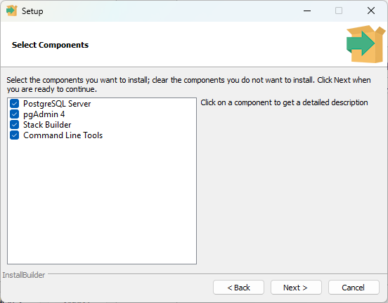
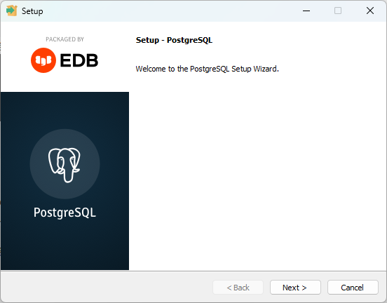
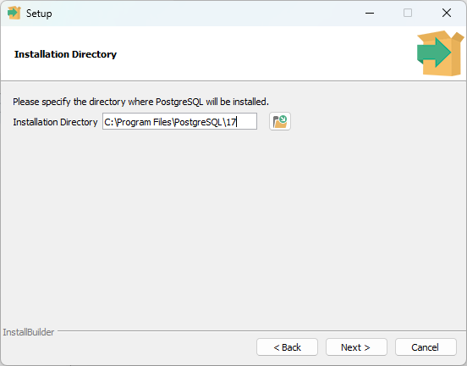

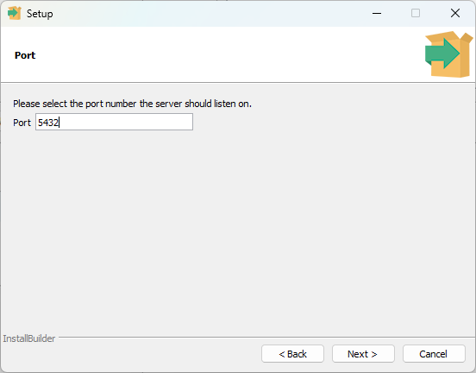
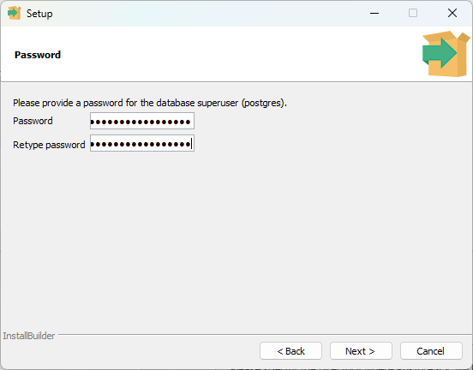
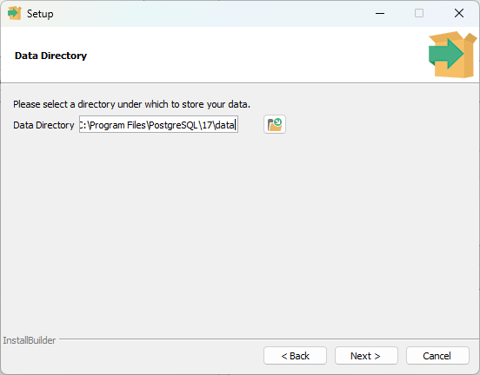

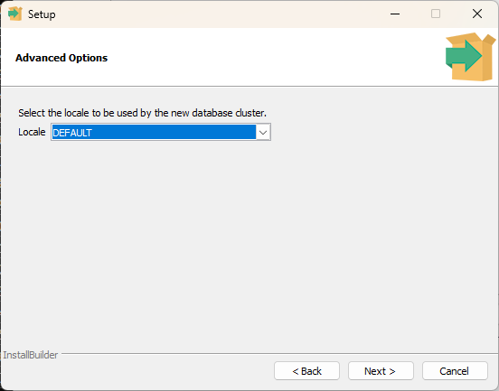
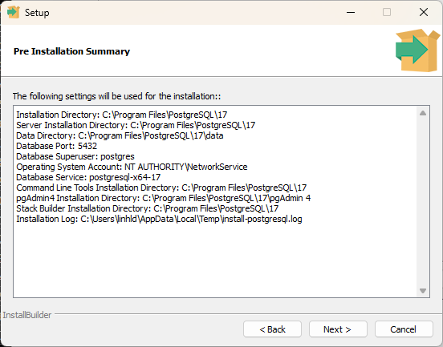
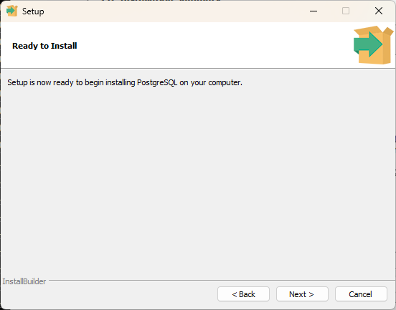

 | 3.3 Kiểm tra dịch vụ đã cài
 |  | Mở Services → tìm postgresql-XXXXX → trạng thái Running

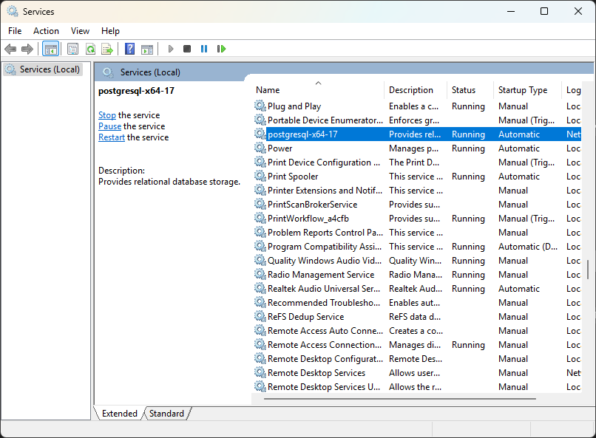

 | 3.4 Chạy pgAdmin kết nối đến DB đã tạo
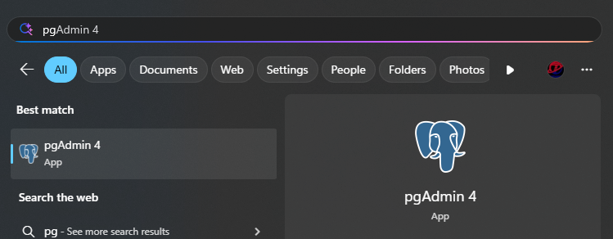

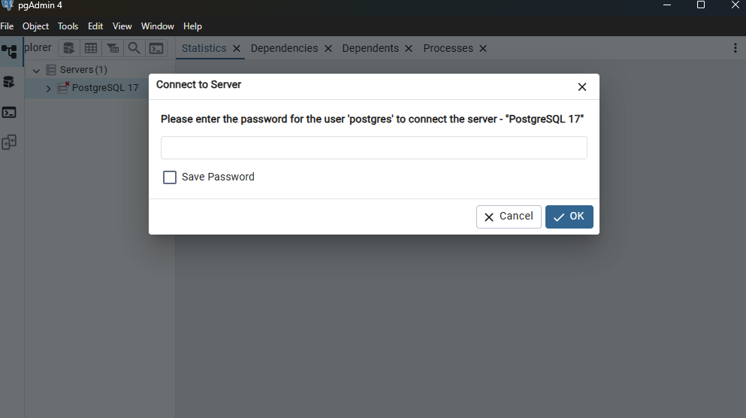

TechzenAcademySQL

 | 3.5 Tiến hành tạo một DB mới để dùng

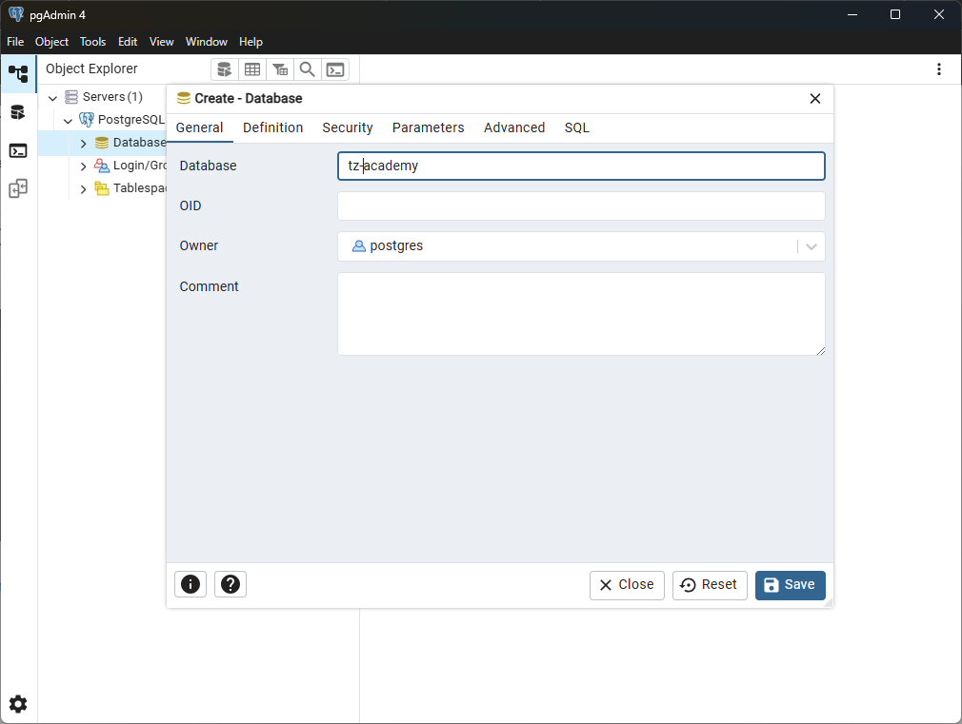

tz-academy

 | 3.6 Import dữ liệu mẫu

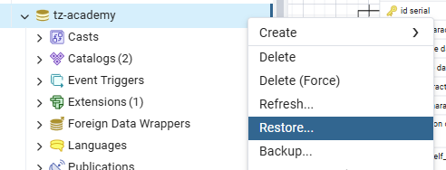
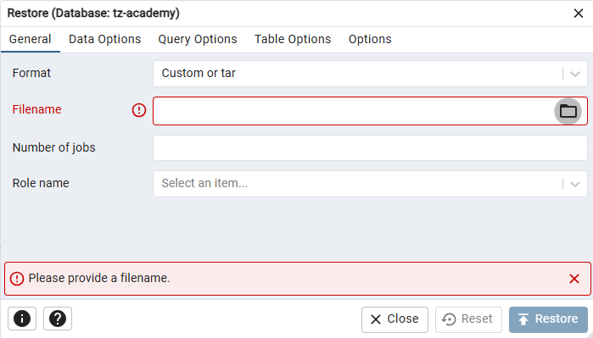

 | 3.7 Chạy kiểm tra thử câu lệnh truy vấn

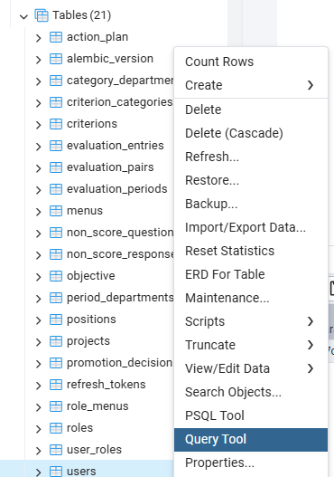

 | 3.8 Một số thao tác căn bản trong khi code

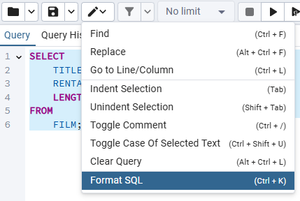

Phím tắc: Ctrl + K

 |  | 1. Find* => Ctrl + F
 |  |  | Tìm kiếm: Mở hộp tìm kiếm trong Query Tool để tìm một từ, cụm từ hoặc biểu thức trong đoạn SQL.
 |  |  | Ví dụ: Nhấn Ctrl + F rồi gõ SELECT, thì có thể tìm tất cả các dòng chứa từ SELECT
 |  | 2. Replace => Alt + Ctrl + F
 |  |  | Tìm và thay thế: Tìm và thay thế một đoạn text trong SQL Editor.
 |  |  | Ví dụ: Tìm tất cả từ film và thay bằng movie
 |  | 3. Go to Line/Column => Ctrl + L
 |  |  | Di chuyển đến Dòng/Cột: Chuyển con trỏ đến một dòng hoặc cột cụ thể trong SQL Editor.
 |  |  | Ví dụ: Nhấn Ctrl + L rồi gõ 5 thì sẽ nhảy con trỏ đến dòng 25.
 |  | 4. Indent Selection* => Tab
 |  |  | Thụt lề bằng tab: Bôi đen nhiều dòng SQL rồi nhấn Tab sẽ thụt lề cho tất cả các dòng đã chọn
 |  | 5. Unindent Selection* => Shift + Tab
 |  |  | Giảm thụt lề (ngược với Tab): Bôi đen nhiều dòng SQL rồi nhấn Shift + Tab sẽ đưa tất cả các dòng đã chọn về gần lề trái
 |  | 6. Toggle Comment* => Ctrl + /
 |  |  | Thêm hoặc xóa comment: thêm hoặc xóa dấu "--" ở đầu dòng hoặc khối text được chọn để chuyển nó thành comment hoặc xóa comment
 |  |  | Ví dụ: Để con trỏ ở dòng SELECT * FROM film; thì kết quả thành -- SELECT * FROM film;
 |  | 7. Toggle Case Of Selected Text => Ctrl + Shift + U
 |  |  | Chuyển đổi chữ hoa/chữ thường
 |  |  | Ví dụ: select → SELECT hoặc ngược lại
 |  | 8. Clear Query => Alt + Ctrl + L
 |  |  | Xóa: Xóa toàn bộ nội dung trong SQL Editor.
 |  |  | Lưu ý: Không có undo sau khi Clear Query.
 |  | 9. Format SQL => Ctrl + K
 |  |  | Định dạng lại code: Tự động format đoạn code SQL theo định dạng chuẩn (sắp xếp xuống dòng, canh thụt lề, ...).
 |  |  | Ví dụ:
 |  |  |  | Từ
 |  |  |  | SELECT id, name FROM film WHERE rental_rate > 3 ORDER BY title;
 |  |  |  | Thành
 |  |  |  | SELECT
 |  |  |  | ID,
 |  |  |  | NAME
 |  |  |  | FROM
 |  |  |  | FILM
 |  |  |  | WHERE
 |  |  |  | RENTAL_RATE > 3
 |  |  |  | ORDER BY
 |  |  |  | TITLE;

 | 3.9 Tablespaces
 |  | Tablespace là vị trí vật lý trên hệ thống tệp (file system) nơi PostgreSQL lưu trữ dữ liệu của các bảng (table), chỉ mục (index), v.v..
 |  | 1. Mặc định của PostgreSQL
 |  |  | 1.1. pg_default: tablespace mặc định của hệ thống
 |  |  | 1.2. pg_global: dùng cho dữ liệu toàn hệ thống (shared catalog)

 |  | 2. Có thể tự tạo mới Tablespace để chỉ định vị trí lưu trữ dữ liệu cho PostgreSQL
 |  |  | 2.1. Tạo thư mục trên ổ đĩa cứng để làm nơi lưu trữ
 |  |  | 2.2. Tạo mới tablespace
 |  |  |  | a. Chuột phải vào Tablespaces → chọn Create > Tablespace
 |  |  |  | b. Tab "General"
 |  |  |  |  | - Name: Tên tablespace (ví dụ: myspace)
 |  |  |  |  | - Owner: Chọn người sở hữu (mặc định là postgres)
 |  |  |  | c. Tab "Definition"
 |  |  |  |  | - Location: Copy đường dẫn thư mục đã tạo ở bước 2.1
 |  |  |  | d. Lưu tablespace
 |  |  |  |  | - Nhấn Save để tạo tablespace
 |  |  |  |  | - Sau khi save, tablespace vừa tạo sẽ xuất hiện trong cây Tablespaces
 |  |  |  | e. Kiểm tra lại
 |  |  |  |  | SELECT spcname, pg_tablespace_location(oid)
 |  |  |  |  | FROM pg_tablespace;

 |  |  |  | f. Khởi tạo bảng với tablespace vừa tạo
 |  |  |  |  | CREATE TABLE FILM_TEST (
 |  |  |  |  | FILM_ID SERIAL PRIMARY KEY,
 |  |  |  |  | TITLE TEXT NOT NULL,
 |  |  |  |  | RENTAL_RATE NUMERIC(4, 2),
 |  |  |  |  | LENGTH INT
 |  |  |  |  | ) TABLESPACE myspace;

 |  |  |  | g. Kiểm tra lại bảng đã tạo thuộc tablespace nào
 |  |  |  |  | - Chuột phải vào bảng mới tạo → Properties
 |  |  |  |  | - Ở tab General, sẽ thấy myspace hiển thị ở trường Tablespace

4. Overview Database
 | 4.1 Cơ sở dữ liệu là gì?
 |  | Cơ sở dữ liệu (Database) là tập hợp dữ liệu có cấu trúc, được lưu trữ một cách có tổ chức nhằm mục đích truy xuất và quản lý dễ dàng. Thông thường, dữ liệu được lưu trên máy tính dưới dạng bảng, giúp giảm thiểu trùng lặp và đảm bảo tính toàn vẹn của thông tin

 | 4.2 Vai trò và lợi ích của cơ sở dữ liệu
 |  | Lưu trữ tập trung: Tất cả dữ liệu được tập hợp ở một nơi, thuận tiện cho việc quản lý và bảo mật.
 |  | Toàn vẹn dữ liệu: Các ràng buộc (khóa chính, khóa ngoại, unique, check) đảm bảo tính nhất quán và hợp lệ.
 |  | Tăng tốc truy vấn: Chỉ mục (index) và tối ưu hóa truy vấn giúp phép tìm kiếm, báo cáo nhanh chóng.
 |  | Bảo mật & phân quyền: Cơ chế phân quyền granular cho phép kiểm soát ai được xem hay sửa dữ liệu.

 | 4.3 Phân loại cơ sở dữ liệu
 |  | Loại |  |  |  |  |  |  |  | Đặc điểm chính |  |  | Ví dụ
 |  | Quan hệ (RDBMS) |  |  |  |  |  |  |  | Dữ liệu lưu dưới dạng bảng, sử dụng SQL để thao tác |  |  | PostgreSQL, MySQL, SQL Server
 |  | Document |  |  |  |  |  |  |  | Lưu trữ tài liệu JSON/BSON, linh hoạt về cấu trúc |  |  | MongoDB, CouchDB
 |  | Key–Value |  |  |  |  |  |  |  | Dữ liệu dưới dạng cặp khóa–giá trị, cực nhanh cho truy cập theo key |  |  | Redis, DynamoDB
 |  | Column–Family |  |  |  |  |  |  |  | Lưu trữ theo cột, tối ưu cho báo cáo, phân tích dữ liệu lớn |  |  | Apache Cassandra, HBase

 | 4.4 Thách thức trong quản lý cơ sở dữ liệu
 |  | Khối lượng dữ liệu: Big Data đòi hỏi kiến trúc phân tán, sharding hoặc phân vùng (partition).
 |  | Hiệu năng: Phải tối ưu chỉ mục, truy vấn, cấu hình bộ nhớ để tránh bottleneck.
 |  | Duy trì tính sẵn sàng: Thiết lập replica, clustering, backup & recovery để đảm bảo hệ thống không gián đoạn.
 |  | Bảo mật: Đối phó với tấn công SQL injection, ransomware, và tuân thủ GDPR/PDPA.

 | 4.5 DBMS là gì?
 |  | DBMS (Database Management System) hay Hệ quản trị cơ sở dữ liệu là phần mềm giúp bạn:
 |  | 1. Tạo cơ sở dữ liệu và các cấu trúc dữ liệu (bảng, chỉ mục, schema…)
 |  | 2. Lưu trữ, cập nhật và xóa dữ liệu một cách có tổ chức
 |  | 3. Truy vấn dữ liệu thông qua ngôn ngữ SQL (hoặc giao diện khác)
 |  | 4. Quản lý tính toàn vẹn (integrity) và tính nhất quán (consistency) của dữ liệu
 |  | 5. Kiểm soát truy cập và bảo mật dữ liệu theo vai trò, phân quyền người dùng
 |  | 6. Quản lý giao dịch (transaction) để đảm bảo tính ACID (Nguyên tử, Toàn vẹn, Cô lập, Bền vững)
 |  | 7. Sao lưu – khôi phục (backup & recovery) khi có sự cố

 |  | Ví dụ về DBMS phổ biến
 |  | Quan hệ (RDBMS): PostgreSQL, MySQL, Microsoft SQL Server, Oracle Database
 |  | NoSQL: MongoDB (Document), Redis (Key–Value), Cassandra (Column‑Family), Neo4j (Graph)

 |  | Tại sao sử dụng DBMS?
 |  | Tập trung hóa dữ liệu: Dễ quản lý, sao lưu và bảo mật thay vì lưu tản mát trong file rời rạc
 |  | Truy vấn mạnh mẽ: Ngôn ngữ SQL giúp lọc, nhóm, tổng hợp dữ liệu chỉ với vài dòng lệnh
 |  | Tính toàn vẹn: Các ràng buộc khóa, trigger, check constraint bảo vệ dữ liệu khỏi sai sót
 |  | Khả năng mở rộng: Hầu hết DBMS hiện đại hỗ trợ scale‑up, clustering hoặc cloud‑based deployment

 | Tóm lại, DBMS là thành phần xương sống của hầu hết mọi hệ thống thông tin: từ website, ứng dụng doanh nghiệp đến kho dữ liệu lớn (data warehouse), giúp bạn lưu trữ và xử lý dữ liệu một cách an toàn, hiệu quả và có kiểm soát.

 | 4.6 Một số thuật ngữ liên quan đến cơ sở dữ liệu

 |  | Loại |  |  |  | Viết tắt của |  |  |  |  | Mục đích | Ví dụ lệnh
 |  | DDL |  |  |  | Data Definition Language |  |  |  |  | Định nghĩa, thay đổi, xóa cấu trúc database | CREATE, ALTER, DROP, TRUNCATE, COMMENT, RENAME
 |  | DML |  |  |  | Data Manipulation Language |  |  |  |  | Thao tác dữ liệu (thêm, sửa, xóa, đọc) | INSERT, UPDATE, DELETE, MERGE, CALL, EXPLAIN PLAN, LOCK TABLE
 |  | DQL (Query) |  |  |  | Data Query Language |  |  |  |  | Truy vấn, đọc dữ liệu | SELECT
 |  | DCL |  |  |  | Data Control Language |  |  |  |  | Phân quyền và kiểm soát truy cập | GRANT, REVOKE
 |  | TCL |  |  |  | Transaction Control Language |  |  |  |  | Quản lý giao dịch (commit/rollback) | BEGIN, COMMIT, ROLLBACK, SAVEPOINT, SET TRANSACTION

6
THIẾT KẾ CƠ SỞ DỮ LIỆU (1) – PHÂN TÍCH & ERD
1. Thông tin chung
 | Đối tượng: Học viên đã có kiến thức cơ bản về SQL và cơ sở dữ liệu.
 | Thời lượng: 3giờ (1giờ lý thuyết + 2giờ thực hành)
 | Mục tiêu:
 | 1. Hiểu khái niệm ERD và thành phần (entity, attribute, relationship).
 | 2. Biết chuyển yêu cầu nghiệp vụ thành ERD.
 | 3. Nắm quy trình Yêu cầu → ERD → Table và các bước phân tích & chuẩn hóa.

2. Nội dung
 | 2.1 Thiết kế CSDL
 |  | Thiết kế CSDL là quá trình chuyển đổi yêu cầu nghiệp vụ thành cấu trúc dữ liệu.

 |  | 1. Phân tích yêu cầu
 |  | Xác định các thực thể (entities), mối quan hệ (relationships) và thuộc tính (attributes) dựa trên bài toán thực tế

 |  | 2. Thiết kế mô hình khái niệm (Conceptual Model)
 |  | a) Mục tiêu:
 |  | - Chuyển yêu cầu nghiệp vụ thành mô hình dữ liệu, làm nền tảng cho thiết kế bảng (DDL)
 |  | - Biểu diễn bằng ERD (Entity Relationship Diagram) để trực quan hóa mối quan hệ giữa các bảng
 |  | - Mô tả dữ liệu ở mức khái niệm, không quan tâm chi tiết kỹ thuật

 |  | b) Thành phần ERD:
 |  | - Thực thể (Entity): Sinh viên, Môn học…
 |  | - Thuộc tính (Attributes): Mã SV, Tên SV, Ngày sinh…
 |  | - Mối quan hệ (Relationship): Sinh viên “đăng ký” môn học…
 |  | - Lượng số (Cardinality): 1-1, 1-N, N-N

 |  | c) Kết quả: ERD

 |  | => Đây là bước “vẽ bản đồ ý tưởng” để mọi người trong team cùng hiểu về dữ liệu

 |  | 3. Thiết kế mô hình logic (Logical Data Model)
 |  | Chuyển mô hình khái niệm sang dạng quan hệ, có cấu trúc bảng nhưng chưa phụ thuộc vào CSDL cụ thể
 |  | a) Việc cần thực hiện:
 |  | - Mỗi thực thể → một bảng
 |  | - Tách Mối quan hệ N:M → Bảng trung gian
 |  | - Chọn khóa chính (Primary Key) và khóa ngoại (Foreign Key)
 |  | - Chuẩn hóa dữ liệu (1NF, 2NF, 3NF) để tránh dư thừa

 |  | b) Kết quả: Lược đồ quan hệ - Relational Schema

 |  | => Đây là bước “dịch” ERD thành bảng quan hệ

 |  | Có thể dùng tool dbdiagram.io
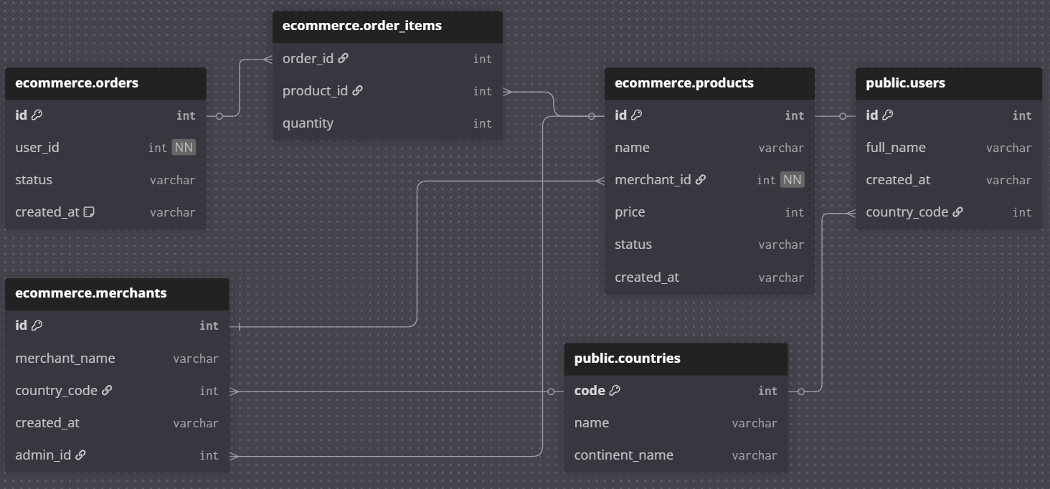

 |  | 4. Thiết kế mô hình vật lý (Physical Data Model)
 |  | Triển khai mô hình logic thành cấu trúc cụ thể cho 1 loại DBMS (PostgreSQL, MySQL, SQL Server…)
 |  | a) Việc cần thực hiện:
 |  | - Gán kiểu dữ liệu cụ thể: VARCHAR(100), DATE, INT…
 |  | - Định nghĩa ràng buộc: PRIMARY KEY, FOREIGN KEY, CHECK, NOT NULL…
 |  | - Tối ưu hiệu năng: tạo INDEX, phân vùng bảng (Partitioning)…
 |  | - Tạo DDL Script

 |  | b) Kết quả: Sơ đồ mô hình vật lý (Physical Data Model) + DDL Script

 |  | => Đây là bước xây dựng CSDL vật lý để sử dụng cho thực tế

 |  | Tóm lại: khi thiết kế CSDL cần nhớ 4 bước chính:
 |  |  | Yêu cầu (Requirement)
 |  |  | ↓
 |  |  | Mô hình khái niệm (Conceptual ERD)
 |  |  | ↓
 |  |  | Lược đồ quan hệ (Relational Schema)
 |  |  | ↓
 |  |  | Script DDL tạo bảng (CREATE TABLE …)

 | 2.2 ERD - Entity Relationship Diagram
 |  | 2.2.1 Khái niệm
 |  | Là công cụ trực quan mô tả mô hình dữ liệu dưới dạng:
 |  | - Entity (thực thể) → hình chữ nhật
 |  | Là đối tượng trong thực tế cần quản lý (Sinh viên, Môn học, Khách hàng, Sản phẩm, Đơn hàng…)

 |  | - Attribute (thuộc tính) → hình oval
 |  | Là thông tin đặc tả cho thực thể (tên SV, ngày sinh, địa chỉ…)

 |  | - Relationship (quan hệ) → hình thoi
 |  | + Là mối quan hệ giữa các thực thể (khách hàng mua sản phẩm, sinh viên đăng ký môn học…)
 |  | + Một quan hệ có thể kèm thêm thuộc tính riêng (gọi là thuộc tính của quan hệ)
 |  | Ví dụ: Quan hệ “Đăng ký” giữa Sinh viên và Môn học có thuộc tính năm, học kỳ, điểm...

 |  | Có thể dùng tool DrawIO - https://app.diagrams.net/
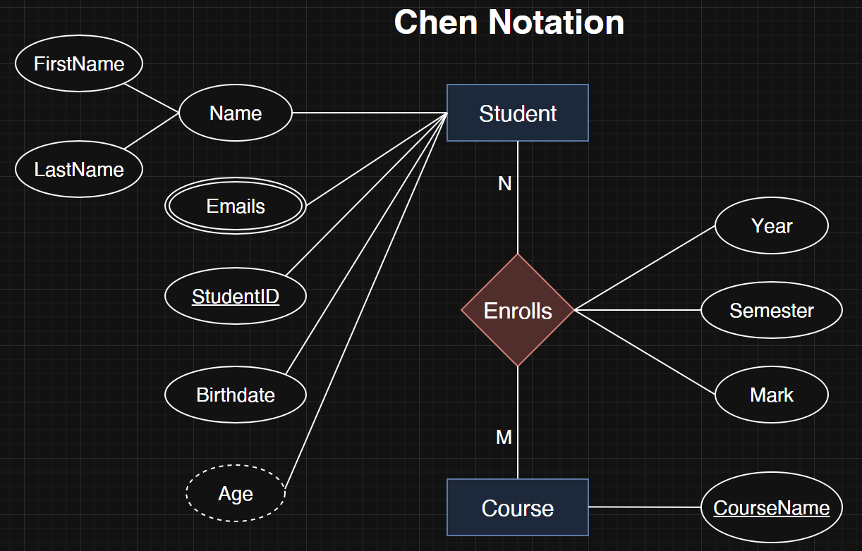

 |  | 2.2.2 Thực thể mạnh và yếu
 |  | 1) Thực thể mạnh (Strong Entity)
 |  | - Định nghĩa:
 |  | + Thực thể có khóa chính (Primary Key) riêng để định danh duy nhất mỗi bản ghi
 |  | + Không phụ thuộc vào thực thể khác để tồn tại
 |  | - Ký hiệu ERD:
 |  | + Thực thể mạnh → Hình chữ nhật đơn
 |  | + Thuộc tính khóa chính → Có gạch dưới
 |  | - Ví dụ:
 |  | Thực thể Customer có các thuộc tính CustomerID, Name, Phones, Age…
 |  | → CustomerID là khóa chính, tự định danh được mỗi khách hàng

 |  | 2) Thực thể yếu (Weak Entity)
 |  | - Định nghĩa:
 |  | + Thực thể không có khóa chính riêng
 |  | + Phụ thuộc vào một thực thể mạnh để tồn tại
 |  | + Khóa chính của nó thường là khóa ngoại + thuộc tính phân biệt
 |  | - Ký hiệu:
 |  | + Thực thể yếu → Hình chữ nhật kép
 |  | + Quan hệ xác định (identifying relationship) để kết nối Strong và Weak → Hình thoi kép
 |  | - Ví dụ:
 |  | Thực thể OrderDetail có các thuộc tính OrderID, ProductID, OrderDate, Quantity…
 |  | + Không thể tồn tại nếu không có thực thể mạnh Order
 |  | + Cần khóa ngoại từ thực thể mạnh
 |  | + Cần kết hợp với thuộc tính phân biệt để tạo thành khóa chính phức hợp (composite key)
 |  | => Khóa chính của OrderDetail: OrderID (khóa ngoại) + ProductID (thuộc tính phân biệt)

 |  | 3) Quan hệ giữa thực thể mạnh & yếu
 |  | - Đặc điểm:
 |  | + Weak Entity luôn liên kết với một Strong Entity qua identifying relationship (quan hệ định danh)
 |  | + Thường là quan hệ 1:N
 |  | - Ký hiệu: Hình thoi kép trong ERD
 |  | - Ví dụ:
 |  | Quan hệ Contains giữa thực thể mạnh Order và thực thể yếu OrderDetail là quan hệ định danh

 |  | 4) Ví dụ ERD thực thể mạnh & yếu
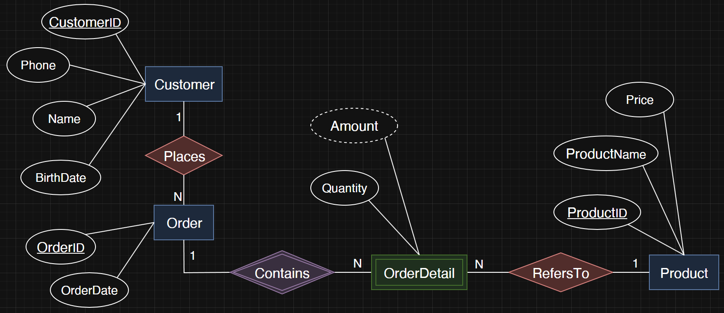

 |  | 2.2.3 Các loại thuộc tính
 |  | 1) Thuộc tính phức hợp (Composite attribute)
 |  | - Là thuộc tính có thể chia nhỏ thành các thuộc tính con mang ý nghĩa chi tiết hơn
 |  | → Thay vì lưu tất cả thông tin trong một thuộc tính duy nhất, ta chia thành các phần nhỏ hơn để quản lý và
 |  | truy vấn dữ liệu linh hoạt hơn
 |  | → Không tạo cột để lưu dữ liệu trực tiếp cho thuộc tính phức hợp
 |  | - Các thuộc tính con là thuộc tính đơn (atomic), không thể chia nhỏ hơn nữa
 |  | - Ví dụ:
 |  | Thuộc tính phức hợp Name của thực thể Student → chia thành các thuộc tính con:
 |  | + FirstName
 |  | + LastName

 |  | 2) Thuộc tính đa trị (Multivalued attribute)
 |  | - Là thuộc tính có thể chứa nhiều giá trị cho một thực thể duy nhất
 |  | - Trong ERD nó được biểu diễn bằng hình oval kép
 |  | - Ví dụ:
 |  | + Thực thể Student có thuộc tính đa trị Emails có thể chứa nhiều địa chỉ mail ứng với 1 sinh viên
 |  | - Biến đổi thuộc tính đa trị thành 1 bảng

 |  | 3) Thuộc tính dẫn xuất (Derived attribute)
 |  | - Là thuộc tính mà giá trị của nó có thể được tính toán hoặc suy ra từ các thuộc tính khác trong cơ sở dữ liệu, mà
 |  | không cần lưu vào DB
 |  | - Giảm dư thừa dữ liệu và tránh bất nhất dữ liệu
 |  | - Trong ERD nó được biểu diễn bằng hình oval nét đứt
 |  | - Ví dụ:
 |  | + Thực thể Student có thuộc tính dẫn xuất Age có thể tính toán từ thuộc tính Birthdate

 |  | 2.2.4 Các quan hệ cơ bản giữa các thực thể
 |  | a) Quan hệ Một - Một (1:1)
 |  | - Mỗi bản ghi ở thực thể A chỉ liên kết với một bản ghi duy nhất ở thực thể B
 |  | - Ví dụ:
 |  | + Mỗi nhân viên có duy nhất 1 thẻ nhân viên
 |  | + Mỗi quốc gia chỉ có 1 thủ đô

 |  | b) Quan hệ Một - Nhiều (1:N)
 |  | - Một bản ghi ở thực thể A có thể liên kết với nhiều bản ghi ở thực thể B
 |  | - Nhưng bản ghi ở thực thể B chỉ liên kết với một bản ghi ở A
 |  | - Ví dụ:
 |  | + Một khách hàng có thể đặt nhiều đơn hàng
 |  | + Một lớp học có nhiều học viên

 |  | c) Quan hệ Nhiều – Nhiều (N:M)
 |  | - Một bản ghi ở thực thể A có thể liên kết với nhiều bản ghi ở thực thể B và ngược lại
 |  | - Ví dụ:
 |  | + Một sinh viên có thể đăng ký nhiều môn học và
 |  | + Một môn học lại được nhiều sinh viên đăng ký

 |  | - Để triển khai trong CSDL quan hệ, cần thêm thực thể trung gian (Associative Entity)
 |  | + Khi quan hệ giữa STUDENT và COURSE là N:M, chúng ta không thể ánh xạ trực tiếp giữa hai thực thể này khi
 |  | chuyển sang mô hình CSDL quan hệ
 |  | + Cần tạo thực thể trung gian ENROLLMENT để biến quan hệ N:M đó thành hai quan hệ 1:N
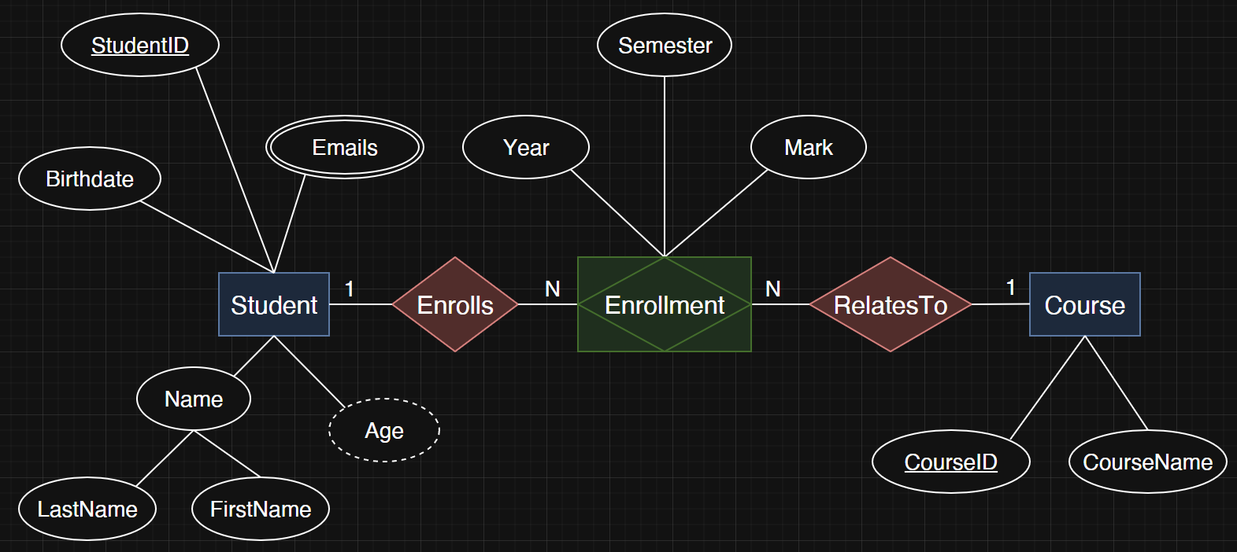

 |  | 2.2.5 Quan hệ đệ quy (Recursive relationship)
 |  | Là một loại quan hệ trong mô hình ERD khi một thực thể có quan hệ với chính nó
 |  | → 1 thực thể A có thể liên kết với một hoặc nhiều thực thể A khác trong cùng một bảng

 |  | 1) Đặc điểm của Recursive Relationship
 |  | - Chỉ có một thực thể tham gia vào quan hệ
 |  | - Quan hệ thể hiện mối liên kết giữa các đối tượng khác nhau của cùng một thực thể
 |  | - Thường gặp trong các mô hình có cấu trúc phân cấp hoặc tham chiếu lẫn nhau

 |  | 2) Một số ví dụ tiêu biểu
 |  | a) Tổ chức nhân sự
 |  | - Thực thể: EMPLOYEE (Nhân viên)
 |  | - Quan hệ: MANAGES (Quản lý)
 |  | - Một nhân viên có thể quản lý những nhân viên khác, và cũng có thể được quản lý bởi một nhân viên khác
 |  | - ERD:

 |  | - Bảng EMPLOYEE:
 |  |  |  | employee_id | name | manager_id
 |  |  |  | 1 | Alice | NULL
 |  |  |  | 2 | Bob | 1
 |  |  |  | 3 | Charlie | 1
 |  |  |  | 4 | David | 2

 |  |  | => Ở đây, manager_id là khóa ngoại tham chiếu đến chính employee_id trong bảng EMPLOYEE

 |  | b) Hệ thống bạn bè của mạng xã hội
 |  | - Thực thể: USER
 |  | - Quan hệ: FRIEND_OF
 |  | - Một người có thể là bạn của nhiều người khác trong cùng bảng USER

 |  | 2.2.6 Lượng số của mối liên kết - Cardinality
 |  | 1) Đặc điểm của Cardinality
 |  | - Cardinality mô tả số lượng tối thiểu và tối đa của các bản ghi tham gia vào một quan hệ
 |  | - Khi vẽ ERD, ta phải chỉ rõ số lượng bản ghi tối thiểu & tối đa tham gia quan hệ:
 |  | + 1 (một bản ghi duy nhất)
 |  | + N (nhiều bản ghi)
 |  | + 0 (có thể không tham gia)
 |  | - Ví dụ:
 |  | + Mỗi khách hàng có thể (0..N) đặt đơn hàng
 |  | + Mỗi đơn hàng bắt buộc (1) thuộc về một khách hàng

 |  | 2) Ký hiệu chân chim - Crow’s Foot Notation
 |  | a) Đặc điểm:
 |  | - Sử dụng “chân quạ 3 ngón” để thể hiện “nhiều”
 |  | - Thể hiện rõ tính bắt buộc (mandatory) hay tùy chọn (optional):
 |  | + | : bắt buộc có 1
 |  | + o : có thể 0
 |  | - Crow’s Foot Notation thường được sử dụng ở mức Logical Data Model

 |  | b) Quy tắc cú pháp Relationship và Cardinality trên dbdiagram.io
 |  | - Toán tử quan hệ:
 |  | < : quan hệ 1:N từ trái sang phải
 |  | > : quan hệ 1:N từ phải sang trái
 |  | - : quan hệ 1:1
 |  | <> : quan hệ N:M

 |  | - Mandatory và Optional:
 |  | + Bắt buộc có 1 (mandatory): sử dụng ràng buộc [not null]
 |  | + Có thể 0 (optional): không sử dụng ràng buộc [not null] thì mặc định là có thể null

 |  | c) Ví dụ lược đồ quan hệ
 |  | - Thực thể mạnh: Customer, Order, Product
 |  | - Thực thể yếu: OrderDetail
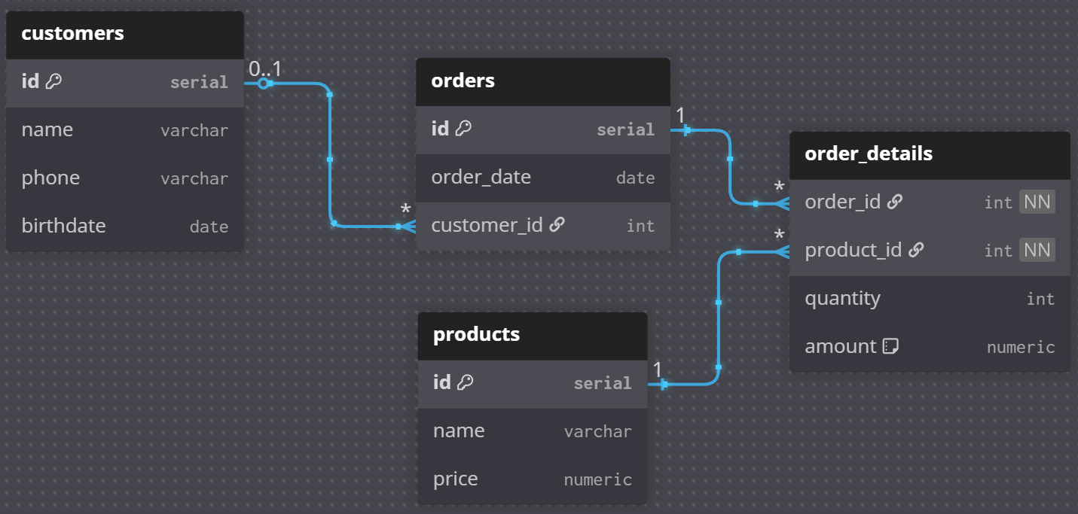

 |  | - Cú pháp mẫu dbdiagram.io
 |  |  | Table customers {
 |  |  | id serial [pk]
 |  |  | name varchar
 |  |  | phone varchar
 |  |  | birthdate date
 |  |  | }

 |  |  | Table products {
 |  |  | id serial [pk]
 |  |  | name varchar
 |  |  | price numeric
 |  |  | }

 |  |  | Table orders {
 |  |  | id serial [pk]
 |  |  | order_date date
 |  |  | customer_id int [ref: > customers.id] // optional
 |  |  | }

 |  |  | Table order_details {
 |  |  | order_id int [ref: > orders.id, not null] // mandatory
 |  |  | product_id int [ref: > products.id, not null] // mandatory
 |  |  | quantity int
 |  |  | amount numeric [note: "virtual column, Derived from quantity and product.price"]
 |  |  | }

 |  |  | Table employees {
 |  |  | id serial [pk]
 |  |  | name varchar
 |  |  | }

 |  |  | Table employee_cards {
 |  |  | card_id serial [pk]
 |  |  | emp_id int [ref: - employees.id, not null] // mandatory
 |  |  | }

 | 2.3 Các bước chuyển Requirement → ERD
 |  | 1. Phân tích đối tượng & sự kiện nghiệp vụ (Requirement Analysis)
 |  | Đọc kỹ mô tả, highlight danh từ (đối tượng) và động từ (sự kiện).

 |  | 2. Xác định Thực thể & Thuộc tính
 |  | Mỗi đối tượng chính thành Entity; các đặc trưng thành Attribute.

 |  | a) Xác định Entities
 |  | - Entity: đối tượng chính trong yêu cầu, cần lưu trữ dữ liệu
 |  | - Cách nhận biết: thường là danh từ trong mô tả nghiệp vụ
 |  | - Ví dụ: Customer, Product, Order, OrderDetail

 |  | b) Xác định Attributes
 |  | - Attribute: đặc điểm mô tả cho thực thể
 |  | - Cách nhận biết: thường là tính từ hoặc thông tin mô tả gắn với thực thể
 |  | - Ví dụ:
 |  | + Customer: name, email, phone,…
 |  | + Product: name, price…
 |  | + Order: order_date, status…
 |  | + OrderDetail: quantity, discount…

 |  | c) Xác định khóa chính
 |  | - Primary Key: thuộc tính (hoặc tập thuộc tính) duy nhất phân biệt mỗi bản ghi
 |  | - Ví dụ:
 |  | + Customer → customer_id
 |  | + Product → product_id
 |  | + Order → order_id
 |  | + OrderDetail → (order_id + product_id) là composite key

 |  | 3. Xác định mối quan hệ và lượng số
 |  | a) Xác định quan hệ
 |  | - Relationship: sự liên kết logic giữa các thực thể
 |  | - Cách nhận biết: thường là động từ trong mô tả nghiệp vụ
 |  | - Ví dụ:
 |  | + Customer đặt Order
 |  | + Order chứa OrderDetail
 |  | + OrderDetail tham chiếu đến Product

 |  | b) Xác định lượng số
 |  | - Cardinality: số lượng tối thiểu & tối đa tham gia vào quan hệ
 |  | - Ví dụ:
 |  | 1. Optional: Giữa Customer và Order là quan hệ 1-N nhưng có thể không bắt buộc về phía customers
 |  | - Bên customers:
 |  | + 1 khách hàng có thể có nhiều đơn hàng → N (many)
 |  | - Bên orders:
 |  | + Mỗi đơn hàng gắn với 0 hoặc tối đa 1 khách hàng → Optional 0..1

 |  | 2. Mandatory: Giữa Order và OrderDetail là quan hệ 1-N
 |  | - Bên orders:
 |  | + 1 đơn hàng có thể có nhiều OrderDetail → N (many)
 |  | - Bên order_details:
 |  | + Mỗi OrderDetail bắt buộc phải thuộc về 1 Order duy nhất → Mandatory (1)

 | 2.6 Kịch bản thực hành
 |  | Yêu cầu mẫu: Thiết kế CSDL cho hệ thống quản lý trung tâm tin học Techzen Academy, bao gồm các nghiệp vụ chính:
 |  | 1. Học viên
 |  | - Thông tin: Mã HV, Họ tên, Ngày sinh, SĐT, Email
 |  | - Học viên đăng ký khóa học trước rồi mới xếp lớp
 |  | - Một học viên có thể đăng ký nhiều khóa học
 |  | 2. Giáo viên
 |  | - Thông tin: Mã GV, Họ tên, Chuyên môn, SĐT, Email
 |  | - Mỗi giáo viên có thể dạy nhiều lớp
 |  | 3. Khóa học
 |  | - Thông tin: Mã KH, Tên KH, Thời lượng (số giờ), Học phí
 |  | - Một khóa học có thể được mở nhiều lớp học khác nhau
 |  | 4. Lớp học
 |  | - Thông tin: Mã lớp, Tên lớp, Ngày khai giảng, Ngày kết thúc
 |  | - Mỗi lớp gắn với 1 khóa học và 1 giáo viên phụ trách
 |  | - Mỗi lớp có nhiều học viên đăng ký học
 |  | 5. Đăng ký học
 |  | - Thông tin: Thông tin: Học viên nào đăng ký học lớp nào, ngày đăng ký, điểm cuối khóa

8
JOIN CƠ BẢN trong PostgreSQL
1. Thông tin chung
 | Đối tượng: Học viên đã nắm vững DDL/DML cơ bản và schema mẫu (film–rental, student–enrollment…)
 | Thời lượng: 3 giờ (1 giờ lý thuyết + 2 giờ thực hành)
 | Mục tiêu:
 | 1. Hiểu và phân biệt các loại JOIN: INNER JOIN, LEFT/RIGHT JOIN, CROSS JOIN, SELF JOIN.
 | 2. Viết truy vấn liên bảng đơn giản để lấy dữ liệu kết hợp.
 | 3. Áp dụng JOIN vào các bài toán thực tế.

2. Nội dung căn bản
 | 2.1 Khái niệm JOIN
 |  | - JOIN là phép kết hợp dữ liệu từ nhiều bảng dựa trên mối quan hệ giữa chúng
 |  | - Trong PostgreSQL, JOIN được sử dụng trong câu lệnh SELECT
 |  | - Giúp trả về dữ liệu đầy đủ hơn thay vì chỉ từ một bảng riêng lẻ

 |  | Cú pháp tổng quát

 |  |  | SELECT cột1, cột2, ...
 |  |  | FROM bảng1
 |  |  | JOIN bảng2
 |  |  | ON điều_kiện_nối;

 | 2.2 INNER JOIN & OUTER JOIN
 |  | 2.2.1 INNER JOIN (hoặc JOIN):
 |  | - Lấy các bản ghi có giá trị khớp ở cả hai bảng
 |  | - Bỏ qua các dòng không khớp
 |  | => Chỉ trả về những bản ghi có khớp ở cả hai bảng
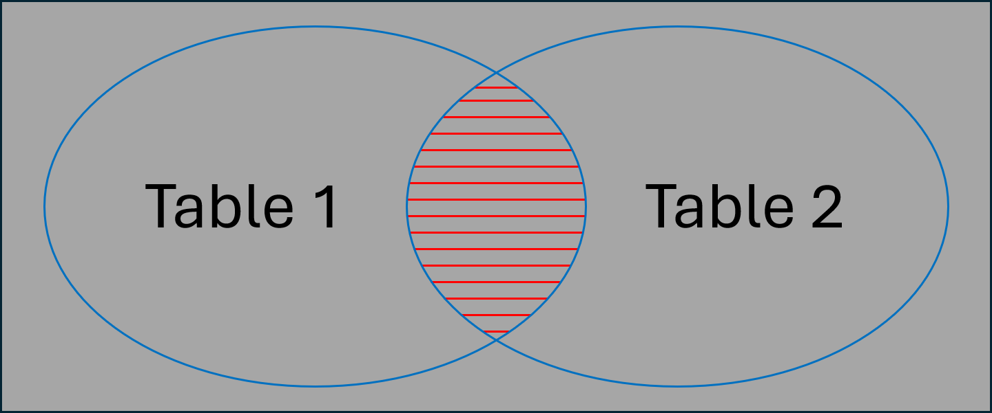

 |  | SELECT c.customer_id, c.customer_name, o.id order_id
 |  | FROM customer c
 |  | INNER JOIN orders o
 |  | ON c.customer_id = o.customer_id
 |  | ORDER BY o.id DESC;

 |  | SELECT o.order_number, c.customer_name, c.email, o.total_amount
 |  | FROM orders o
 |  | JOIN customer c
 |  | ON o.customer_id = c.customer_id
 |  | AND c.email LIKE '%@gmail.com';

 |  | 2.2.2 LEFT JOIN (hoặc LEFT OUTER JOIN):
 |  | - Trả về tất cả bản ghi bên trái (bảng 1)
 |  | - Nếu không khớp với bảng bên phải thì sẽ có giá trị NULL
 |  | => Giữ tất cả bản ghi bên bảng trái + phần giao thỏa điều kiện nối
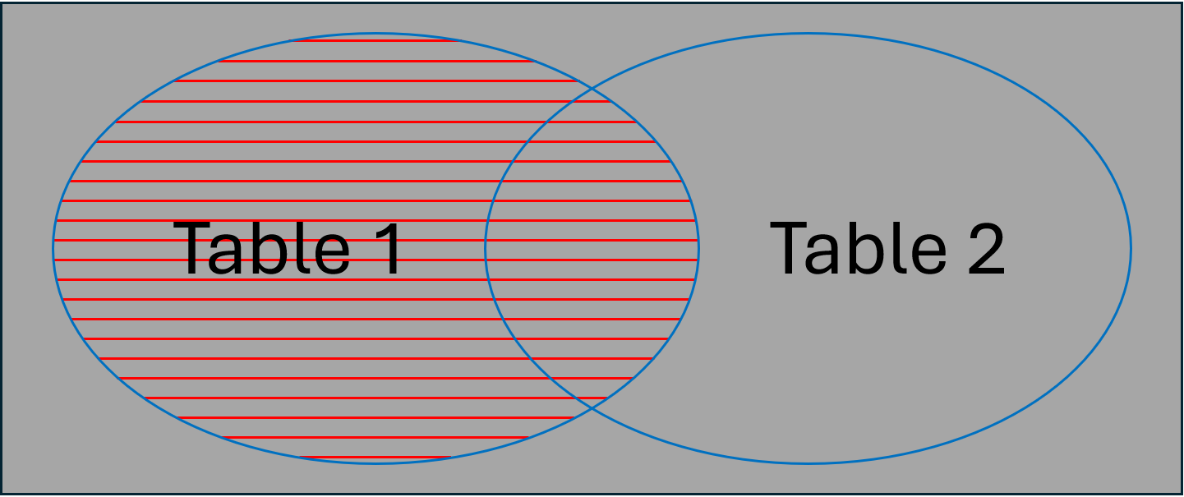

 |  | Ví dụ: So sánh sự khác biệt với INNER JOIN
 |  | SELECT c.customer_id, c.customer_name, o.id order_id
 |  | FROM customer c
 |  | LEFT JOIN orders o
 |  | ON c.customer_id = o.customer_id
 |  | ORDER BY o.id DESC;

 |  | 2.2.3 RIGHT JOIN (hoặc Right Outer):
 |  | - Ngược với LEFT JOIN, trả về tất cả bản ghi bên phải (bảng 2)
 |  | - Nếu không khớp với bảng bên trái thì sẽ có giá trị NULL
 |  | => Giữ tất cả bản ghi bên bảng phải + phần giao thỏa điều kiện nối
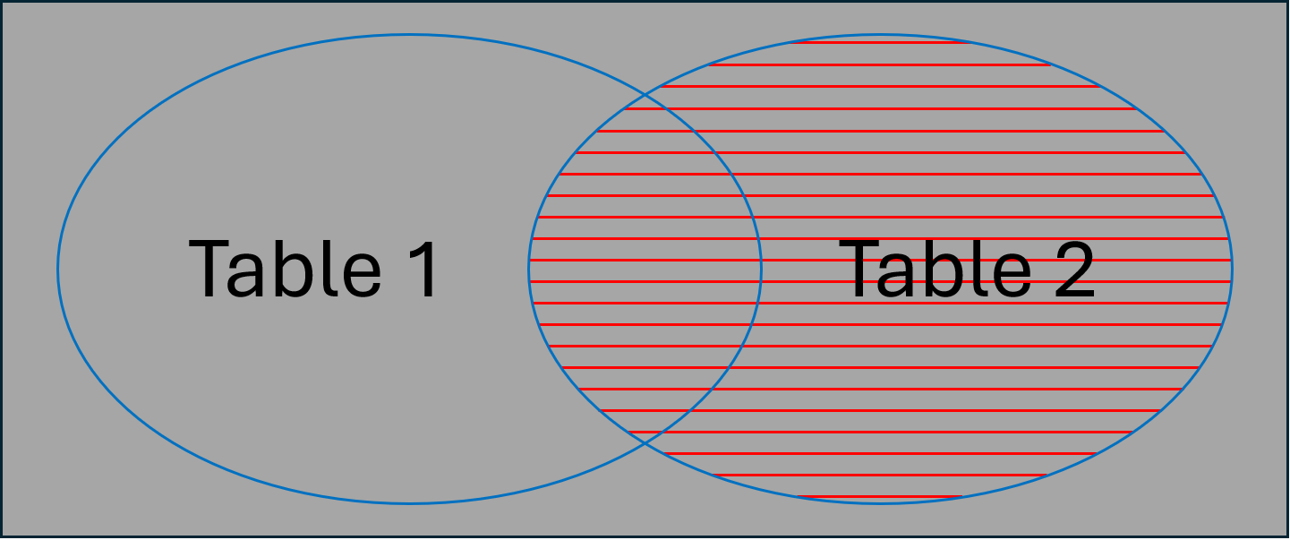

 |  | Ví dụ: So sánh sự khác biệt với INNER JOIN
 |  | SELECT o.order_number, c.customer_name, c.email, o.total_amount
 |  | FROM orders o
 |  | RIGHT JOIN customer c
 |  | ON o.customer_id = c.customer_id
 |  | AND c.email LIKE '%@gmail.com';

 | 2.3 CROSS JOIN & SELF JOIN
 |  | 2.2.1 CROSS JOIN:
 |  | 1. Khái niệm
 |  | - Trả về tích Descartes của 2 bảng (mỗi bản ghi của bảng 1 kết hợp với tất cả bản ghi của bảng 2)
 |  | - Kết quả = (số dòng bảng A) × (số dòng bảng B)
 |  | => Với dữ liệu lớn, CROSS JOIN có thể tạo ra bảng kết quả khổng lồ
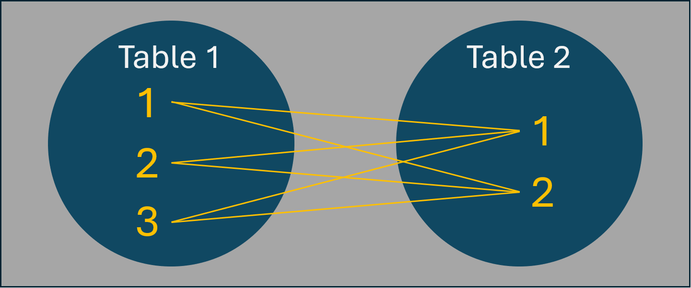

 |  | 2. Ví dụ với dữ liệu giới hạn
 |  | Giả sử ta chỉ lấy 3 khách hàng và 5 đơn hàng đầu tiên
 |  |  | SELECT c.customer_id, c.customer_name, o.order_number
 |  |  | FROM (SELECT * FROM customer LIMIT 3) c
 |  |  | CROSS JOIN (SELECT * FROM orders LIMIT 5) o;

 |  | 3. Khi nào nên dùng CROSS JOIN
 |  | - Tạo bảng kết hợp tất cả khả năng (ví dụ: kết hợp màu sắc × kích thước để tạo SKU sản phẩm)
 |  | - Tạo dữ liệu mock để test
 |  | - Phân tích thống kê cần mọi cặp kết hợp
 |  |  | DROP TABLE IF EXISTS
 |  |  | demo.products, demo.colors, demo.sizes, demo.size_surcharge, demo.product_variants
 |  |  | CASCADE;

 |  |  | CREATE TABLE demo.products (
 |  |  | product_id serial PRIMARY KEY,
 |  |  | product_code varchar(100) NOT NULL, -- mã SP để ghép SKU
 |  |  | product_name varchar(100) NOT NULL
 |  |  | );

 |  |  | INSERT INTO demo.products (product_code, product_name) VALUES
 |  |  | ('TSHIRT', 'Áo thun basic'),
 |  |  | ('HOOD', 'Áo hoodie');

 |  |  | CREATE TABLE demo.colors (
 |  |  | color_code varchar(100) PRIMARY KEY,
 |  |  | color_name varchar(100) NOT NULL
 |  |  | );

 |  |  | INSERT INTO demo.colors VALUES
 |  |  | ('BLK','Đen'), ('WHT','Trắng'), ('RED','Đỏ');

 |  |  | CREATE TABLE demo.sizes (
 |  |  | size_code varchar(100) PRIMARY KEY,
 |  |  | size_name varchar(100) NOT NULL,
 |  |  | sort_order int NOT NULL
 |  |  | );

 |  |  | INSERT INTO demo.sizes VALUES
 |  |  | ('S','Small',1),('M','Medium',2),('L','Large',3),('XL','X-Large',4);

 |  |  | CREATE TABLE demo.size_surcharge (
 |  |  | size_code varchar(100) PRIMARY KEY,
 |  |  | extra_price numeric(10,2) NOT NULL
 |  |  | );

 |  |  | INSERT INTO demo.size_surcharge VALUES
 |  |  | ('S', 0),
 |  |  | ('M', 10000),
 |  |  | ('L', 15000),
 |  |  | ('XL', 20000);

 |  |  | -- Bảng lưu biến thể/sku
 |  |  | CREATE TABLE demo.product_variants (
 |  |  | variant_id serial PRIMARY KEY,
 |  |  | product_code varchar(100) NOT NULL,
 |  |  | color_code varchar(100) NOT NULL,
 |  |  | size_code varchar(100) NOT NULL,
 |  |  | sku varchar(200) UNIQUE NOT NULL,
 |  |  | base_price numeric(10,2) NOT NULL DEFAULT 199000,
 |  |  | UNIQUE(product_code, color_code, size_code)
 |  |  | );

 |  |  | -- Chèn mọi kết hợp: (mỗi product) × (mỗi color) × (mỗi size)
 |  |  | INSERT INTO demo.product_variants (product_code, color_code, size_code, sku, base_price)
 |  |  | SELECT
 |  |  | p.product_code,
 |  |  | c.color_code,
 |  |  | s.size_code,
 |  |  | CONCAT(p.product_code, '-', c.color_code, '-', s.size_code) AS sku,
 |  |  | 199000 + sc.extra_price AS base_price
 |  |  | FROM demo.products p
 |  |  | CROSS JOIN demo.colors c
 |  |  | CROSS JOIN demo.sizes s
 |  |  | JOIN demo.size_surcharge sc ON s.size_code = sc.size_code
 |  |  | ORDER BY p.product_code, c.color_code, s.sort_order;

 |  | 2.3.2 SELF JOIN: JOIN bảng với chính nó, thường dùng để tìm quan hệ phụ thuộc (ví dụ nhân viên – quản lý):
 |  | - Một bảng JOIN với chính nó
 |  | - Thường dùng khi dữ liệu có mối quan hệ đệ quy hoặc phân cấp (ví dụ: nhân viên – quản lý)
 |  | - Cần dùng alias để phân biệt cùng một bảng
 |  |  | DROP TABLE IF EXISTS demo.employees;
 |  |  | CREATE TABLE demo.employees (
 |  |  | emp_id SERIAL PRIMARY KEY,
 |  |  | name VARCHAR(50) NOT NULL,
 |  |  | manager_id INT NULL
 |  |  | -- CONSTRAINT fk_manager
 |  |  | -- FOREIGN KEY (manager_id)
 |  |  | -- REFERENCES demo.employees (emp_id)
 |  |  | -- ON DELETE SET NULL
 |  |  | );

 |  |  | INSERT INTO demo.employees (name, manager_id) VALUES
 |  |  | ('An', NULL), -- An là CEO, không có manager
 |  |  | ('Bình', 1), -- Bình báo cáo cho An
 |  |  | ('Chi', 1), -- Chi báo cáo cho An
 |  |  | ('Dũng', 2), -- Dũng báo cáo cho Bình
 |  |  | ('Hà', 2), -- Hà báo cáo cho Bình
 |  |  | ('Lan', 3), -- Lan báo cáo cho Chi
 |  |  | ('Hùng', 999); -- Vẫn INSERT được nếu không có ràng buộc self-reference

 |  |  | -- SELF JOIN để lấy Employee – Manager
 |  |  | SELECT
 |  |  | e.emp_id,
 |  |  | e.name AS employee,
 |  |  | m.name AS manager
 |  |  | FROM demo.employees e
 |  |  | LEFT JOIN demo.employees m
 |  |  | ON e.manager_id = m.emp_id
 |  |  | ORDER BY e.emp_id;

 |  |  | -- DELETE FROM demo.employees
 |  |  | -- WHERE emp_id = 1;

 | 2.4 USING vs ON
 |  | 1. Khái niệm
 |  | Trong các câu lệnh JOIN, ta cần chỉ định điều kiện để nối hai bảng
 |  | - Có 2 cách phổ biến: ON và USING
 |  | - Cả hai đều dùng để xác định mối quan hệ giữa cột của các bảng

 |  | 2. Cú pháp
 |  | a) Dùng ON
 |  |  | SELECT ...
 |  |  | FROM bảng1
 |  |  | JOIN bảng2
 |  |  | ON bảng1.cột = bảng2.cột;

 |  | b) Dùng USING
 |  |  | SELECT ...
 |  |  | FROM bảng1
 |  |  | JOIN bảng2
 |  |  | USING (cột);
 |  | => USING chỉ dùng được khi cả hai bảng có cùng tên cột

 |  | 3. Cú pháp
 |  | a) JOIN với ON
 |  |  | SELECT c.customer_id, c.customer_name, o.id, o.total_amount
 |  |  | FROM customer c
 |  |  | JOIN orders o
 |  |  | ON c.customer_id = o.customer_id;

 |  | b) JOIN với USING
 |  |  | SELECT customer_id, customer_name, id, total_amount
 |  |  | FROM customer
 |  |  | JOIN orders o
 |  |  | USING (customer_id);
 |  | => Cả 2 đều cho ra kết quả giống nhau

 |  | 4. So sánh USING vs ON
 |  | Tiêu chí |  | USING | ON
 |  | Điều kiện JOIN |  | Tự động dùng khi cột trùng tên | Cần chỉ rõ bảng1.cột = bảng2.cột
 |  | Tính linh hoạt |  | Chỉ dùng được khi tên cột giống nhau | Dùng được cả khi tên cột khác nhau
 |  | Độ rõ ràng |  | Gọn hơn, dễ đọc | Rõ ràng hơn trong các mối quan hệ phức tạp

 |  | 5. Lưu ý
 |  | - Nếu cần so sánh cột khác tên hoặc điều kiện phức tạp → bắt buộc dùng ON
 |  | - USING chỉ hoạt động khi cột có cùng tên ở cả hai bảng
 |  | - Nếu muốn JOIN theo nhiều cột:
 |  |  | ... USING (col1, col2)

 | 2.5 Bài tập cơ bản
 |  | A. INNER JOIN
 |  | 1. Top 10 đơn hàng lớn nhất kèm tên KH
 |  | - Mục tiêu: Lấy order_number, order_date, customer_name, total_amount
 |  | - Gợi ý: Sử dụng ORDER BY o.total_amount DESC với LIMIT 10
 |  |  | SELECT o.order_number, o.order_date, c.customer_name, o.total_amount
 |  |  | FROM orders o
 |  |  | JOIN customer c USING (customer_id)
 |  |  | ORDER BY o.total_amount DESC
 |  |  | LIMIT 10;

 |  | 2. Doanh thu theo kênh đăng ký của KH
 |  | - Mục tiêu: Tổng total_amount nhóm theo c.signup_source
 |  | - Gợi ý: SUM(o.total_amount) được GROUP BY c.signup_source
 |  |  | SELECT c.signup_source, SUM(o.total_amount) AS revenue
 |  |  | FROM orders o
 |  |  | JOIN customer c USING (customer_id)
 |  |  | GROUP BY c.signup_source
 |  |  | ORDER BY revenue DESC;

 |  | B. LEFT JOIN
 |  | 3. KH không có đơn trong 30 ngày gần đây
 |  | - Mục tiêu: Liệt kê KH và last_30d_orders = 0
 |  | - Gợi ý: Sử dụng AND o.order_date>=current_date-7 trong điều kiện nối, sau đó kiểm tra để lọc o.id IS NULL
 |  |  | SELECT c.customer_id, c.customer_name
 |  |  | FROM customer c
 |  |  | LEFT JOIN orders o
 |  |  | ON o.customer_id = c.customer_id
 |  |  | AND o.order_date >= current_date - 30
 |  |  | WHERE o.id IS NULL;

 |  | C. RIGHT JOIN
 |  | 4. So sánh điều kiện ON vs WHERE với Gmail
 |  | - Mục tiêu: Chạy hai truy vấn đếm số KH có đuôi 'gmail' với:
 |  | a) Điều kiện gmail trong ON
 |  | b) Điều kiện gmail trong WHERE
 |  | - Gợi ý: ON ảnh hưởng khớp nối; WHERE lọc kết quả cuối
 |  |  | SELECT COUNT(*) AS rows_on_clause
 |  |  | FROM orders o
 |  |  | RIGHT JOIN customer c
 |  |  | ON o.customer_id = c.customer_id
 |  |  | AND c.email LIKE '%@gmail.com';

 |  |  | SELECT COUNT(*) AS rows_where_clause
 |  |  | FROM orders o
 |  |  | RIGHT JOIN customer c USING (customer_id)
 |  |  | WHERE c.email LIKE '%@gmail.com';

 | 2.6 Bài tập mở rộng
 |  | A. INNER JOIN
 |  | 1. AOV của khách dùng Gmail
 |  | - Mục tiêu: Tính AVG(o.total_amount) cho khách c.email LIKE '%@gmail.com'
 |  |  | SELECT c.signup_source, SUM(o.total_amount) AS revenue
 |  |  | FROM orders o
 |  |  | JOIN customer c USING (customer_id)
 |  |  | GROUP BY c.signup_source
 |  |  | ORDER BY revenue DESC;

 |  | 2. Số đơn 30 ngày gần đây theo trạng thái
 |  | - Mục tiêu: Đếm đơn theo o.status trong current_date - 30
 |  |  | SELECT o.status, COUNT(*) AS orders_count
 |  |  | FROM orders o
 |  |  | JOIN customer c USING (customer_id)
 |  |  | WHERE o.order_date >= current_date - 30
 |  |  | GROUP BY o.status
 |  |  | ORDER BY orders_count DESC;

 |  | B. LEFT JOIN
 |  | 3. Ngày đặt hàng gần nhất của mỗi KH
 |  | - Mục tiêu: customer_id, customer_name, last_order_date
 |  |  | SELECT c.customer_id, c.customer_name, MAX(o.order_date) AS last_order_date
 |  |  | FROM customer c
 |  |  | LEFT JOIN orders o USING (customer_id)
 |  |  | GROUP BY c.customer_id, c.customer_name
 |  |  | ORDER BY last_order_date DESC NULLS LAST;

 |  | 4. KH chưa từng có đơn DELIVERED
 |  | - Mục tiêu: Tìm KH không có bất kỳ đơn status='DELIVERED'
 |  |  | SELECT c.customer_id, c.customer_name
 |  |  | FROM customer c
 |  |  | LEFT JOIN orders o
 |  |  | ON o.customer_id = c.customer_id
 |  |  | AND o.status = 'DELIVERED'
 |  |  | WHERE o.id IS NULL;

 |  | 5. Số đơn của KH VIP GOLD theo kênh
 |  | - Mục tiêu: Đếm đơn theo c.vip_tier='GOLD' và o.channel
 |  |  | SELECT o.channel, COUNT(*) AS orders_count
 |  |  | FROM orders o
 |  |  | JOIN customer c USING (customer_id)
 |  |  | WHERE c.vip_tier = 'GOLD'
 |  |  | GROUP BY o.channel
 |  |  | ORDER BY orders_count DESC;

 |  | C. RIGHT JOIN
 |  | 6. Đếm số đơn theo vip_tier (giữ cả tier không có đơn)
 |  | - Mục tiêu: Số đơn mỗi vip_tier, vẫn hiển thị vip_tier không có đơn
 |  |  | SELECT c.vip_tier, COUNT(o.id) AS orders_count
 |  |  | FROM orders o
 |  |  | RIGHT JOIN customer c USING (customer_id)
 |  |  | GROUP BY c.vip_tier
 |  |  | ORDER BY orders_count DESC;

 |  | 7. Khách hàng không hoạt động nhưng vẫn có đơn
 |  | - Mục tiêu: Tìm KH c.is_active=false nhưng có ít nhất một đơn
 |  |  | SELECT DISTINCT c.customer_id, c.customer_name
 |  |  | FROM orders o
 |  |  | RIGHT JOIN customer c USING (customer_id)
 |  |  | WHERE c.is_active = FALSE
 |  |  | AND o.id IS NOT NULL;

3. Nội dung nâng cao
 | 3.1 CTE (Common Table Expression)
 |  | 1. Khái niệm
 |  | - Là một cách viết query tạm thời trong SQL
 |  | - Có thể hiểu CTE giống như đặt tên cho một subquery để dùng trong câu lệnh lớn hơn
 |  | - CTE được định nghĩa bằng từ khóa WITH, sau đó có thể dùng trong SELECT, INSERT, UPDATE, DELETE
 |  | - Nó chỉ tồn tại trong phạm vi câu SQL đó, không tạo bảng thật trong database.

 |  | 2. Cú pháp cơ bản
 |  | -- Có thể định nghĩa nhiều CTE trong cùng một câu lệnh, ngăn cách bằng dấu phẩy
 |  | WITH cte1 AS (
 |  | SELECT ...
 |  | ),
 |  | cte2 AS (
 |  | SELECT ...
 |  | )
 |  | SELECT ...
 |  | FROM cte1
 |  | JOIN cte2 ON ...;
 |  | - WITH tên_cte AS (...) → định nghĩa CTE
 |  | - cte1, cte2, ... hoạt động giống như các bảng tạm
 |  | - Sau đó có thể SELECT hoặc JOIN từ nó như một bảng bình thường

 |  | 3. Ví dụ CTE thông thường
 |  | a) CTE thay thế Subquery
 |  |  | -- Subquery
 |  |  | SELECT c.customer_name, co.order_count
 |  |  | FROM customer c
 |  |  | JOIN (
 |  |  | SELECT customer_id, COUNT(*) AS order_count
 |  |  | FROM orders
 |  |  | GROUP BY customer_id
 |  |  | ) co
 |  |  | ON c.customer_id = co.customer_id;

 |  |  | -- CTE
 |  |  | WITH customer_orders AS (
 |  |  | SELECT customer_id, COUNT(*) AS order_count
 |  |  | FROM orders
 |  |  | GROUP BY customer_id
 |  |  | )
 |  |  | SELECT c.customer_name, co.order_count
 |  |  | FROM customer c
 |  |  | JOIN customer_orders co
 |  |  | ON c.customer_id = co.customer_id;

 |  | b) Nhiều CTE trong 1 truy vấn
 |  |  | WITH customer_totals AS (
 |  |  | -- CTE 1: tổng tiền theo khách hàng
 |  |  | SELECT customer_id, SUM(total_amount) AS total_spent
 |  |  | FROM orders
 |  |  | GROUP BY customer_id
 |  |  | ),
 |  |  | top_customers AS (
 |  |  | -- CTE 2: chọn khách hàng có tổng chi tiêu > 30k
 |  |  | SELECT customer_id, total_spent
 |  |  | FROM customer_totals
 |  |  | WHERE total_spent > 30000
 |  |  | )
 |  |  | SELECT c.customer_name, t.total_spent
 |  |  | FROM customer c
 |  |  | JOIN top_customers t
 |  |  | ON c.customer_id = t.customer_id
 |  |  | ORDER BY t.total_spent DESC;
 |  | - customer_totals: CTE thứ nhất
 |  | - top_customers: CTE thứ hai, sử dụng kết quả từ customer_totals
 |  | - Query cuối cùng JOIN với customers để lấy tên khách hàng

 |  | 4. CTE đệ quy (Recursive CTE)
 |  | - Đệ quy CTE được định nghĩa bằng WITH RECURSIVE
 |  | - Cho phép xử lý dữ liệu có cấu trúc phân cấp (hierarchical), ví dụ: nhân viên – quản lý, category – subcategory, cây thư mục…
 |  | - Sử dụng UNION ALL làm cầu nối giữa câu lệnh gốc (anchor) và câu lệnh đệ quy (recursive)
 |  |  | WITH RECURSIVE tên_cte AS (
 |  |  | -- Anchor: kết quả khởi đầu
 |  |  | SELECT ...

 |  |  | UNION ALL -- Gộp tất cả kết quả của mỗi vòng lặp

 |  |  | -- Recursive: lặp lại, dựa trên kết quả trước đó
 |  |  | SELECT ...
 |  |  | FROM tên_cte JOIN ...
 |  |  | )
 |  |  | SELECT * FROM tên_cte;

 |  | Ví dụ: Cây quản lý nhân viên
 |  |  | WITH RECURSIVE emp_hierarchy AS (
 |  |  | -- Anchor
 |  |  | SELECT emp_id, name, manager_id, 1 AS level
 |  |  | FROM demo.employees
 |  |  | WHERE manager_id IS NULL

 |  |  | UNION ALL

 |  |  | -- Recursive
 |  |  | SELECT e.emp_id, e.name, e.manager_id, eh.level + 1
 |  |  | FROM demo.employees e
 |  |  | INNER JOIN emp_hierarchy eh
 |  |  | ON e.manager_id = eh.emp_id
 |  |  | )
 |  |  | SELECT * FROM emp_hierarchy
 |  |  | ORDER BY level, emp_id;

 | 3.2 JOIN nhiều bảng
 |  | 1. Khái niệm
 |  | - Không chỉ JOIN 2 bảng, trong thực tế thường phải JOIN 3 bảng trở lên để lấy dữ liệu tổng hợp
 |  | - PostgreSQL cho phép nối nhiều bảng trong một câu lệnh SELECT bằng cách viết nối tiếp các JOIN

 |  | 2. Cú pháp
 |  | SELECT ...
 |  | FROM bảng1
 |  | JOIN bảng2 ON điều_kiện1
 |  | JOIN bảng3 ON điều_kiện2
 |  | JOIN bảng4 ON điều_kiện3
 |  | ... ;
 |  | => Mỗi JOIN cần có điều kiện ON (hoặc USING) để xác định quan hệ giữa bảng trước và bảng mới thêm

 |  | 3. Ví dụ
 |  | a) Script tạo bảng và dữ liệu mock sau (E-commerce):
 |  |  | -- ---------- Setup ----------
 |  |  | DROP SCHEMA IF EXISTS lab1 CASCADE;
 |  |  | CREATE SCHEMA lab1;

 |  |  | -- Product & Category (N:N)
 |  |  | CREATE TABLE lab1.products (
 |  |  | product_id SERIAL PRIMARY KEY,
 |  |  | product_code TEXT UNIQUE NOT NULL,
 |  |  | product_name TEXT NOT NULL,
 |  |  | list_price NUMERIC(12,2) NOT NULL
 |  |  | );

 |  |  | CREATE TABLE lab1.categories (
 |  |  | category_id SERIAL PRIMARY KEY,
 |  |  | category_name TEXT NOT NULL
 |  |  | );

 |  |  | CREATE TABLE lab1.product_categories (
 |  |  | product_id INT REFERENCES lab1.products(product_id),
 |  |  | category_id INT REFERENCES lab1.categories(category_id),
 |  |  | PRIMARY KEY (product_id, category_id)
 |  |  | );

 |  |  | -- Customer / Orders / Order Items
 |  |  | CREATE TABLE lab1.customers (
 |  |  | customer_id SERIAL PRIMARY KEY,
 |  |  | customer_name TEXT NOT NULL,
 |  |  | email TEXT NOT NULL
 |  |  | );

 |  |  | CREATE TABLE lab1.orders (
 |  |  | order_id SERIAL PRIMARY KEY,
 |  |  | customer_id INT NOT NULL REFERENCES lab1.customers(customer_id),
 |  |  | order_date DATE NOT NULL,
 |  |  | status TEXT NOT NULL CHECK (status IN ('PENDING','PAID','SHIPPED','DELIVERED','CANCELLED'))
 |  |  | );

 |  |  | CREATE TABLE lab1.order_items (
 |  |  | order_item_id SERIAL PRIMARY KEY,
 |  |  | order_id INT NOT NULL REFERENCES lab1.orders(order_id),
 |  |  | product_id INT NOT NULL REFERENCES lab1.products(product_id),
 |  |  | quantity INT NOT NULL CHECK (quantity>0),
 |  |  | unit_price NUMERIC(12,2) NOT NULL
 |  |  | );

 |  |  | -- Payment / Shipper
 |  |  | CREATE TABLE lab1.payments (
 |  |  | payment_id SERIAL PRIMARY KEY,
 |  |  | order_id INT NOT NULL REFERENCES lab1.orders(order_id),
 |  |  | paid_at TIMESTAMPTZ,
 |  |  | amount NUMERIC(12,2) NOT NULL,
 |  |  | method TEXT NOT NULL CHECK (method IN ('CARD','EWALLET','BANK')),
 |  |  | status TEXT NOT NULL CHECK (status IN ('SUCCESS','FAILED','PENDING'))
 |  |  | );

 |  |  | CREATE TABLE lab1.shippers (
 |  |  | shipper_id SERIAL PRIMARY KEY,
 |  |  | shipper_name TEXT NOT NULL
 |  |  | );

 |  |  | CREATE TABLE lab1.shipments (
 |  |  | shipment_id SERIAL PRIMARY KEY,
 |  |  | order_id INT NOT NULL REFERENCES lab1.orders(order_id),
 |  |  | shipper_id INT NOT NULL REFERENCES lab1.shippers(shipper_id),
 |  |  | shipped_at TIMESTAMPTZ
 |  |  | );

 |  |  | -- ---------- Mock data ----------
 |  |  | INSERT INTO lab1.products (product_code, product_name, list_price) VALUES
 |  |  | ('TSHIRT','Áo thun',199000), ('HOOD','Áo hoodie',399000), ('CAP','Mũ lưỡi trai',99000),
 |  |  | ('BAG','Túi tote',149000), ('JACKET','Áo khoác',699000);

 |  |  | INSERT INTO lab1.categories (category_name) VALUES
 |  |  | ('Thời trang'),('Phụ kiện'),('Đồ thu đông');

 |  |  | INSERT INTO lab1.product_categories VALUES
 |  |  | (1,1),(2,1),(3,2),(4,2),(5,1),(5,3),(2,3); -- JACKET thuộc 1&3, HOOD thuộc 1&3

 |  |  | INSERT INTO lab1.customers (customer_name,email) VALUES
 |  |  | ('An','an@gmail.com'),('Bình','binh@yahoo.com'),('Chi','chi@outlook.com');

 |  |  | INSERT INTO lab1.orders (customer_id, order_date, status) VALUES
 |  |  | (1, CURRENT_DATE-10, 'PAID'),
 |  |  | (1, CURRENT_DATE-2 , 'PENDING'),
 |  |  | (2, CURRENT_DATE-5 , 'DELIVERED'),
 |  |  | (3, CURRENT_DATE-1 , 'PAID');

 |  |  | INSERT INTO lab1.order_items (order_id, product_id, quantity, unit_price) VALUES
 |  |  | (1,1,2,199000),(1,3,1,99000), -- order #1: TSHIRT x2, CAP x1
 |  |  | (2,2,1,399000), -- order #2: HOOD x1
 |  |  | (3,5,1,699000),(3,4,2,149000), -- order #3: JACKET x1, BAG x2
 |  |  | (4,2,1,399000); -- order #4: HOOD x1

 |  |  | INSERT INTO lab1.payments (order_id, paid_at, amount, method, status) VALUES
 |  |  | (1, NOW()-INTERVAL '9 days', 497000, 'CARD','SUCCESS'),
 |  |  | (3, NOW()-INTERVAL '4 days', 997000, 'BANK','SUCCESS'),
 |  |  | (4, NOW()-INTERVAL '12 hours', 399000, 'EWALLET','PENDING'); -- chưa thành công

 |  |  | INSERT INTO lab1.shippers (shipper_name) VALUES ('Ahamove'),('GHN');

 |  |  | INSERT INTO lab1.shipments (order_id, shipper_id, shipped_at) VALUES
 |  |  | (3,2, NOW()-INTERVAL '4 days'); -- chỉ order #3 đã giao vận

 |  | b) Truy vấn JOIN nhiều bảng
 |  | Lấy thông tin: Tên khách hàng, Mã đơn hàng, Ngày đặt hàng, Sản phẩm, Số lượng, Giá, Trạng thái thanh toán
 |  |  | SELECT
 |  |  | c.customer_name,
 |  |  | o.order_id,
 |  |  | o.order_date,
 |  |  | p.product_name,
 |  |  | oi.quantity,
 |  |  | oi.unit_price,
 |  |  | pay.status AS payment_status
 |  |  | FROM lab1.customers c
 |  |  | JOIN lab1.orders o
 |  |  | ON c.customer_id = o.customer_id
 |  |  | JOIN lab1.order_items oi
 |  |  | ON o.order_id = oi.order_id
 |  |  | JOIN lab1.products p
 |  |  | ON oi.product_id = p.product_id
 |  |  | LEFT JOIN lab1.payments pay
 |  |  | ON o.order_id = pay.order_id
 |  |  | ORDER BY c.customer_name, o.order_id;
 |  | JOIN 4 bảng: customers → orders → order_items → products:
 |  | - JOIN customers + orders: biết đơn hàng thuộc khách nào
 |  | - JOIN order_items: biết chi tiết trong đơn hàng
 |  | - JOIN products: biết tên sản phẩm
 |  | - LEFT JOIN payments: ghép thêm trạng thái thanh toán (có đơn chưa thanh toán thì hiện NULL)

 | 3.3 Bài tập nâng cao
 |  | A. Kết hợp nhiều JOIN (Bài E-commerce)
 |  | Câu 1: Doanh thu theo danh mục (chỉ tính đơn đã thanh toán thành công)
 |  | - Mục tiêu: Lấy category_name, revenue = SUM(quantity * unit_price) qua các bảng:
 |  | orders → order_items → products → product_categories → categories và JOIN thêm payments để lọc
 |  | status='SUCCESS'
 |  | - Yêu cầu: Sử dụng CTE và JOIN nhiều bảng
 |  |  | WITH paid_orders AS (
 |  |  | SELECT DISTINCT p.order_id
 |  |  | FROM lab1.payments p
 |  |  | WHERE p.status = 'SUCCESS'
 |  |  | )
 |  |  | SELECT
 |  |  | c.category_name,
 |  |  | SUM(oi.quantity * oi.unit_price) AS revenue
 |  |  | FROM paid_orders po
 |  |  | JOIN lab1.orders o USING (order_id)
 |  |  | JOIN lab1.order_items oi USING (order_id)
 |  |  | JOIN lab1.products pr USING (product_id)
 |  |  | JOIN lab1.product_categories pc USING (product_id)
 |  |  | JOIN lab1.categories c USING (category_id)
 |  |  | GROUP BY c.category_name
 |  |  | ORDER BY revenue DESC;

 |  | Câu 2: Doanh thu theo khách hàng và shipper
 |  | - Mục tiêu:
 |  | + Tính tổng doanh thu của từng khách hàng (customer) dựa trên tất cả đơn hàng đã đặt
 |  | + Hiển thị thêm tên shipper nếu đơn hàng của khách đã được giao vận (bảng shipments)
 |  | + Nếu khách hàng chưa có shipment thì vẫn hiển thị với tổng doanh thu = 0 và shipper để trống
 |  | - Yêu cầu: Sử dụng CTE và JOIN nhiều bảng
 |  |  | WITH revenue_per_customer AS (
 |  |  | SELECT
 |  |  | o.customer_id,
 |  |  | SUM(oi.quantity * oi.unit_price) AS total_revenue
 |  |  | FROM lab1.orders o
 |  |  | LEFT JOIN lab1.order_items oi USING (order_id)
 |  |  | GROUP BY o.customer_id
 |  |  | ),
 |  |  | shippers_per_customer AS (
 |  |  | SELECT
 |  |  | o.customer_id,
 |  |  | STRING_AGG(DISTINCT sh.shipper_name, ', ') AS shipper_names
 |  |  | FROM lab1.orders o
 |  |  | JOIN lab1.shipments sm USING (order_id)
 |  |  | JOIN lab1.shippers sh USING (shipper_id)
 |  |  | GROUP BY o.customer_id
 |  |  | )
 |  |  | SELECT
 |  |  | c.customer_name,
 |  |  | c.email,
 |  |  | COALESCE(r.total_revenue, 0) AS total_revenue,
 |  |  | s.shipper_names
 |  |  | FROM lab1.customers c
 |  |  | LEFT JOIN revenue_per_customer r ON r.customer_id = c.customer_id
 |  |  | LEFT JOIN shippers_per_customer s ON s.customer_id = c.customer_id
 |  |  | ORDER BY total_revenue DESC, c.customer_name;

 |  | Câu 3: Mở rộng câu 2 để chỉ muốn tính doanh thu cho đơn đã thanh toán thành công
 |  |  | WITH paid_orders AS (
 |  |  | SELECT DISTINCT p.order_id
 |  |  | FROM lab1.payments p
 |  |  | WHERE p.status = 'SUCCESS'
 |  |  | ),
 |  |  | revenue_per_customer AS (
 |  |  | SELECT
 |  |  | o.customer_id,
 |  |  | SUM(oi.quantity * oi.unit_price) AS total_revenue
 |  |  | FROM paid_orders po
 |  |  | JOIN lab1.orders o USING (order_id)
 |  |  | LEFT JOIN lab1.order_items oi USING (order_id)
 |  |  | GROUP BY o.customer_id
 |  |  | ),
 |  |  | shippers_per_customer AS (
 |  |  | SELECT
 |  |  | o.customer_id,
 |  |  | STRING_AGG(DISTINCT sh.shipper_name, ', ') AS shipper_names
 |  |  | FROM paid_orders po
 |  |  | JOIN lab1.orders o USING (order_id)
 |  |  | JOIN lab1.shipments sm USING (order_id)
 |  |  | JOIN lab1.shippers sh USING (shipper_id)
 |  |  | GROUP BY o.customer_id
 |  |  | )
 |  |  | SELECT
 |  |  | c.customer_name, c.email,
 |  |  | COALESCE(r.total_revenue, 0) AS total_revenue,
 |  |  | s.shipper_names
 |  |  | FROM lab1.customers c
 |  |  | LEFT JOIN revenue_per_customer r ON r.customer_id = c.customer_id
 |  |  | LEFT JOIN shippers_per_customer s ON s.customer_id = c.customer_id
 |  |  | ORDER BY total_revenue DESC, c.customer_name;

9
JOIN NÂNG CAO & HIỆU NĂNG trong PostgreSQL
1. Thông tin chung

2. Nội dung căn bản
 | 2.1 FULL JOIN (hay FULL OUTER JOIN)
 |  | 1. Khái niệm
 |  | - Kết hợp tất cả bản ghi từ cả hai bảng
 |  | - Nếu không khớp điều kiện nối → điền NULL cho bên còn thiếu
 |  | => Có thể hình dung: FULL JOIN = LEFT JOIN + RIGHT JOIN
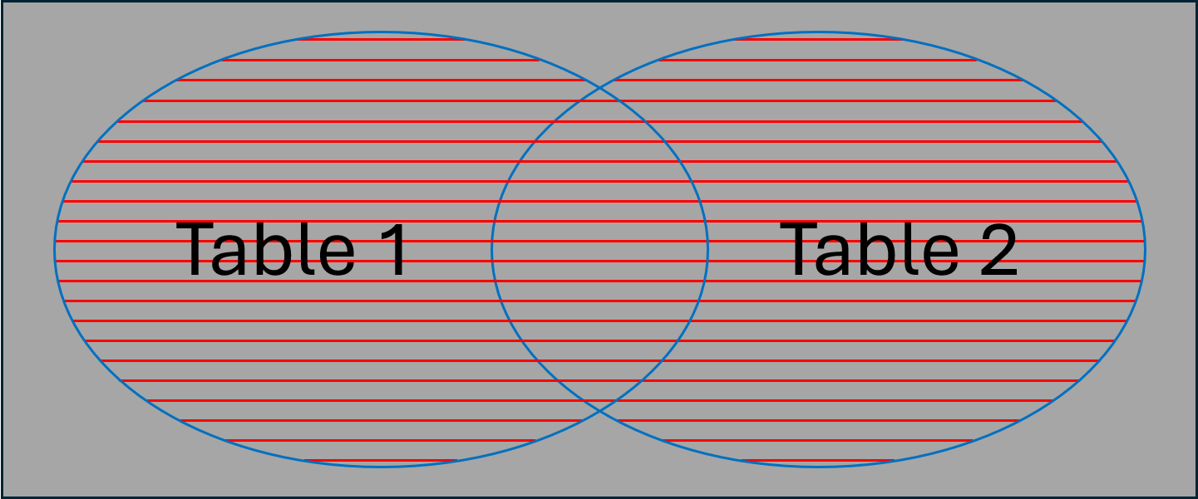

 |  | 2. Cú pháp
 |  |  | SELECT ...
 |  |  | FROM bảng1
 |  |  | FULL JOIN bảng2
 |  |  | ON bảng1.cột = bảng2.cột;

 |  | 3. Khi nào nên dùng FULL JOIN
 |  | Tuy FULL JOIN không phổ biến bằng INNER JOIN hay LEFT/RIGHT JOIN, nhưng nó rất hữu ích khi cần tổng hợp
 |  | dữ liệu từ hai nguồn mà:
 |  | - muốn giữ toàn bộ dữ liệu của cả hai nguồn,
 |  | - và có những phần dữ liệu không khớp ở một trong hai bên

 |  | 4. Ví dụ ứng dụng trong thực tế
 |  | Tạo bảng staging/import như payments_import là một thực tế rất phổ biến trong các hệ thống dữ liệu và
 |  | ETL (Extract – Transform – Load)
 |  | - Tiếp nhận dữ liệu từ hệ thống bên ngoài như cổng thanh toán ngoài (Momo, ZaloPay, PayPal…)
 |  | + Dữ liệu từ file CSV, Excel, API hoặc hệ thống đối tác thường được nạp vào bảng staging trước
 |  | + Dữ liệu có thể thiếu, thừa hoặc lỗi (orphan keys, format sai…)
 |  | + Nếu insert trực tiếp vào bảng chính (có FK, PK, UNIQUE…) sẽ bị từ chối ngay → khó phân tích lỗi
 |  | - Làm sạch và chuẩn hóa dữ liệu
 |  |  | DROP TABLE IF EXISTS lab1.payments_import;

 |  |  | CREATE TABLE lab1.payments_import (
 |  |  | payment_id SERIAL PRIMARY KEY,
 |  |  | order_id INT NOT NULL, -- KHÔNG FK để có thể chứa dữ liệu lỗi
 |  |  | paid_at TIMESTAMPTZ,
 |  |  | amount NUMERIC(12,2) NOT NULL,
 |  |  | method TEXT NOT NULL CHECK (method IN ('CARD','EWALLET','BANK')),
 |  |  | status TEXT NOT NULL CHECK (status IN ('SUCCESS','FAILED','PENDING'))
 |  |  | );

 |  |  | -- Seed dữ liệu “đúng” từ bảng chính
 |  |  | INSERT INTO lab1.payments_import (order_id, paid_at, amount, method, status)
 |  |  | SELECT order_id, paid_at, amount, method, status
 |  |  | FROM lab1.payments;

 |  |  | -- Chèn 1 dòng lỗi: payment tham chiếu order_id không tồn tại
 |  |  | INSERT INTO lab1.payments_import (order_id, paid_at, amount, method, status)
 |  |  | VALUES (999, NOW(), 123000, 'CARD', 'SUCCESS'); -- 999 không có trong lab1.orders

 |  |  | -- Dò “payment mồ côi” bằng FULL JOIN
 |  |  | SELECT
 |  |  | o.order_id,
 |  |  | o.status AS order_status,
 |  |  | pi.payment_id,
 |  |  | pi.status AS payment_status
 |  |  | FROM lab1.orders o
 |  |  | FULL JOIN lab1.payments_import pi
 |  |  | ON o.order_id = pi.order_id
 |  |  | ORDER BY o.order_id NULLS LAST, pi.payment_id NULLS LAST;

 |  |  | -- Chỉ các payment mồ côi (không khớp đơn)
 |  |  | SELECT
 |  |  | pi.payment_id, pi.order_id, pi.status, pi.amount, pi.paid_at
 |  |  | FROM lab1.orders o
 |  |  | FULL JOIN lab1.payments_import pi
 |  |  | ON o.order_id = pi.order_id
 |  |  | WHERE o.order_id IS NULL
 |  |  | ORDER BY pi.payment_id;

 |  | 5. So sánh FULL JOIN vs CROSS JOIN
 |  | Đặc điểm |  |  | FULL JOIN |  | CROSS JOIN
 |  | Điều kiện nối |  |  | Có thể có, thường dựa trên key |  | Không có điều kiện
 |  | Dữ liệu giữ lại |  |  | Tất cả 2 bảng, ghép theo ON nếu có |  | Tất cả kết hợp giữa 2 bảng (tích Descartes)
 |  | Null khi không khớp |  |  | Có |  | Không, vì không có điều kiện
 |  | Dùng khi |  |  | Muốn giữ dữ liệu từ cả 2 bảng |  | Muốn tạo mọi cặp kết hợp

 | 2.2 NATURAL JOIN
 |  | 1. Khái niệm
 |  | - PostgreSQL sẽ tự động JOIN các cột có cùng tên trong hai bảng
 |  | - Không cần viết ON hoặc USING
 |  | - Nếu nhiều cột trùng tên → JOIN trên tất cả những cột đó
 |  | => Rút gọn cú pháp, nhưng tiềm ẩn rủi ro vì phụ thuộc vào tên cột

 |  | 2. Cú pháp
 |  |  | SELECT ...
 |  |  | FROM bảng1
 |  |  | NATURAL [INNER|LEFT|RIGHT] JOIN bảng2;
 |  | - Mặc định là NATURAL INNER JOIN
 |  | - Có thể dùng NATURAL LEFT JOIN, NATURAL RIGHT JOIN

 |  | 3. Ví dụ: customers và orders đều có customer_id
 |  |  | SELECT customer_name, email, order_id, order_date
 |  |  | FROM lab1.customers
 |  |  | NATURAL JOIN lab1.orders;

 |  |  | -- Tương đương với:
 |  |  | SELECT customer_name, email, order_id, order_date
 |  |  | FROM lab1.customers
 |  |  | JOIN lab1.orders USING (customer_id);

 |  | 4. Ưu nhược điểm
 |  | Ưu điểm |  |  |  | Hạn chế / Rủi ro
 |  | Viết ngắn gọn, không cần ON/USING |  |  |  | JOIN trên tất cả cột trùng tên → đôi khi không mong muốn
 |  | Phù hợp với JOIN nhanh giữa 2 bảng ít cột |  |  |  | Nếu sau này thêm cột trùng tên mới → query có thể đổi hành
 |  |  |  |  |  | vi không lường trước được
 |  |  |  |  |  | Ít dùng trong production vì dễ gây lỗi, khó bảo trì

 | 2.3 Ảnh hưởng của Index đến JOIN
 |  | 2.3.1 Tổng quan
 |  | - Khi thực hiện JOIN, PostgreSQL cần tìm bản ghi khớp giữa các bảng
 |  | - Nếu cột dùng để JOIN được đánh Index, PostgreSQL có thể:
 |  | + Tìm nhanh bản ghi liên quan thay vì quét toàn bảng (Seq Scan)
 |  | + Giảm chi phí I/O, tăng tốc độ JOIN đáng kể

 |  | 2.3.2 Cơ chế JOIN
 |  |  | SELECT o.order_number, c.customer_name
 |  |  | FROM orders o
 |  |  | JOIN customer c ON o.customer_id = c.customer_id;
 |  | Với truy vấn JOIN này thì PostgreSQL phải thực hiện:
 |  | 1. Đọc tất cả dữ liệu từ 2 bảng (orders & customer)
 |  | 2. So khớp giá trị customer_id giữa 2 bảng
 |  | 3. Trả kết quả theo điều kiện JOIN
 |  | => Nếu bảng lớn (lên đến hàng triệu bản ghi hoặc hơn) JOIN có thể chậm nếu không tối ưu

 |  | 2.3.3 PostgreSQL dùng Index như thế nào với JOIN
 |  | PostgreSQL có 3 chiến lược JOIN chính:
 |  | Kiểu JOIN |  | Cơ chế |  |  |  | Lợi ích Index
 |  | Nested Loop |  | - Lặp từng dòng bảng A, tra bảng B theo điều kiện |  |  |  | Index trên cột join giúp giảm chi
 |  |  |  | - Với Index trên B → tra rất nhanh |  |  |  | phí tra cứu
 |  | Hash Join |  | - Tạo hash table cho bảng nhỏ, quét bảng lớn và tra cứu hash |  |  |  | - Index không tác dụng trực
 |  |  |  | - Thường dùng khi không có Index, hoặc dữ liệu quá lớn để |  |  |  | tiếp ở giai đoạn Join
 |  |  |  | Nested Loop kém hiệu quả |  |  |  | - Có ích ở bước lọc trước dữ liệu
 |  | Merge Join |  | - Sắp xếp 2 bảng theo cột join, sau đó merge giống như |  |  |  | Index giúp tránh sort tốn kém
 |  |  |  | merge 2 mảng đã sort
 |  | => Index có ảnh hưởng trực tiếp đến việc PostgreSQL chọn chiến lược nào

 |  | Ví dụ Index
 |  |  | CREATE INDEX IF NOT EXISTS idx_orders_customer_id ON orders(customer_id);
 |  |  | CREATE INDEX IF NOT EXISTS idx_orders_date ON orders(order_date);
 |  |  | CREATE INDEX IF NOT EXISTS idx_orders_cust_ordernum
 |  |  | ON orders (customer_id, order_number);

 |  | 1. Nested Loop
 |  |  | EXPLAIN ANALYZE
 |  |  | SELECT o.order_number, o.order_date, c.customer_name
 |  |  | FROM orders o
 |  |  | JOIN customer c ON o.customer_id = c.customer_id
 |  |  | WHERE c.customer_id BETWEEN 100 AND 110;

 |  | a) Kết quả khi có idx_orders_customer_id:
 |  |  | Nested Loop (cost=5.12..2279.45 rows=550 width=43)
 |  |  | (actual time=0.024..0.494 rows=542 loops=1)
 |  |  | -> Index Scan using customer_pkey on customer c (cost=0.29..8.51 rows=11 width=22)
 |  |  | (actual time=0.005..0.008 rows=11 loops=1)
 |  |  | Index Cond: ((customer_id >= 100) AND (customer_id <= 110))
 |  |  | -> Bitmap Heap Scan on orders o (cost=4.83..205.94 rows=51 width=29)
 |  |  | (actual time=0.007..0.039 rows=49 loops=11)
 |  |  | Recheck Cond: (customer_id = c.customer_id)
 |  |  | Heap Blocks: exact=542
 |  |  | -> Bitmap Index Scan on idx_orders_customer_id
 |  |  | (cost=0.00..4.82 rows=51 width=0)
 |  |  | (actual time=0.003..0.003 rows=49 loops=11)
 |  |  | Index Cond: (customer_id = c.customer_id)
 |  |  | Planning Time: 0.264 ms
 |  |  | Execution Time: 0.523 ms
 |  | PostgreSQL đã chọn chiến lược Nested Loop Join với kế hoạch thực thi chính:
 |  |  | Nested Loop
 |  |  | -> Index Scan using customer_pkey on customer c (Outer)
 |  |  | -> Bitmap Heap Scan on orders o (Inner)
 |  | - Outer (bên ngoài): quét 1 lần bảng customer và lọc ra 11 bản ghi bằng Index Scan trên khóa chính
 |  | - Inner (bên trong): quét bảng orders (lặp 11 lần để quét theo từng customer_id bằng Index Scan/Bitmap Scan)

 |  | b) Kết quả khi không có Index cột join bên orders:
 |  |  | Gather (cost=1008.65..123346.97 rows=550 width=43)
 |  |  | (actual time=1.773..322.819 rows=542 loops=1)
 |  |  | Workers Planned: 2
 |  |  | Workers Launched: 2
 |  |  | -> Hash Join (cost=8.65..122291.97 rows=229 width=43)
 |  |  | (actual time=1.500..289.430 rows=181 loops=3)
 |  |  | Hash Cond: (o.customer_id = c.customer_id)
 |  |  | -> Parallel Seq Scan on orders o
 |  |  | (cost=0.00..116814.33 rows=2083333 width=29)
 |  |  | (actual time=0.354..187.655 rows=1666667 loops=3)
 |  |  | -> Hash (cost=8.51..8.51 rows=11 width=22)
 |  |  | (actual time=0.023..0.023 rows=11 loops=3)
 |  |  | Buckets: 1024 Batches: 1 Memory Usage: 9kB
 |  |  | -> Index Scan using customer_pkey on customer c
 |  |  | (cost=0.29..8.51 rows=11 width=22)
 |  |  | (actual time=0.016..0.018 rows=11 loops=3)
 |  |  | Index Cond: ((customer_id >= 100) AND (customer_id <= 110))
 |  |  | Planning Time: 0.219 ms
 |  |  | Execution Time: 322.928 ms
 |  | PostgreSQL chuyển sang chọn chiến lược Hash Join với kế hoạch thực thi chính:
 |  | 1. Đọc 11 dòng từ customer, đưa vào hash table (rất nhỏ)
 |  | 2. Quét toàn bộ bảng orders bằng Parallel Seq Scan
 |  | 3. Mỗi dòng orders sẽ kiểm tra trong hash table để khớp với customer_id

 |  | 2. Hash Join
 |  |  | EXPLAIN ANALYZE
 |  |  | SELECT o.order_number, o.order_date, c.customer_name
 |  |  | FROM orders o
 |  |  | JOIN customer c ON o.customer_id = c.customer_id
 |  |  | WHERE o.order_date = '2025-01-01';

 |  | a) Kết quả khi có idx_orders_date
 |  |  | Hash Join (cost=4707.93..41883.11 rows=13613 width=43)
 |  |  | (actual time=19.020..32.569 rows=13991 loops=1)
 |  |  | Hash Cond: (o.customer_id = c.customer_id)
 |  |  | -> Bitmap Heap Scan on orders o (cost=153.93..37293.37 rows=13613 width=29)
 |  |  | (actual time=2.610..10.810 rows=13991 loops=1)
 |  |  | Recheck Cond: (order_date = '2025-01-01'::date)
 |  |  | Heap Blocks: exact=13059
 |  |  | -> Bitmap Index Scan on idx_order_date
 |  |  | (cost=0.00..150.53 rows=13613 width=0)
 |  |  | (actual time=1.412..1.413 rows=13991 loops=1)
 |  |  | Index Cond: (order_date = '2025-01-01'::date)
 |  |  | -> Hash (cost=3304.00..3304.00 rows=100000 width=22)
 |  |  | (actual time=16.250..16.251 rows=100001 loops=1)
 |  |  | Buckets: 131072 Batches: 1 Memory Usage: 6516kB
 |  |  | -> Seq Scan on customer c (cost=0.00..3304.00 rows=100000 width=22)
 |  |  | (actual time=0.010..7.146 rows=100001 loops=1)
 |  |  | Planning Time: 0.204 ms
 |  |  | Execution Time: 33.367 ms
 |  | PostgreSQL đã chọn chiến lược Hash Join với kế hoạch thực thi chính:
 |  | 1. Dùng Index idx_order_date để lọc tất cả order theo ngày, rồi nhảy vào heap lấy dữ liệu từ bảng gốc
 |  | => Index đã phát huy tác dụng trên điều kiện lọc trước khi tạo Hash table
 |  | 2. Quét toàn bộ bảng customer bằng Seq Scan để tạo Hash Table trên customer_id phục vụ JOIN
 |  | 3. Check điều kiện Hash: với 13,991 dòng từ orders, PostgreSQL tra cứu hash table (100k customers)

 |  | b) Kết quả khi không có Index giúp lọc trước Join:
 |  |  | Gather (cost=4627.54..128026.39 rows=13613 width=43)
 |  |  | (actual time=29.473..282.750 rows=13991 loops=1)
 |  |  | Workers Planned: 2
 |  |  | Workers Launched: 2
 |  |  | -> Parallel Hash Join (cost=3627.54..125665.09 rows=5672 width=43)
 |  |  | (actual time=10.104..215.183 rows=4664 loops=3)
 |  |  | Hash Cond: (o.customer_id = c.customer_id)
 |  |  | -> Parallel Seq Scan on orders o (cost=0.00..122022.67 rows=5672 width=29)
 |  |  | (actual time=0.405..200.564 rows=4664 loops=3)
 |  |  | Filter: (order_date = '2025-01-01'::date)
 |  |  | Rows Removed by Filter: 1662003
 |  |  | -> Parallel Hash (cost=2892.24..2892.24 rows=58824 width=22)
 |  |  | (actual time=9.377..9.377 rows=33334 loops=3)
 |  |  | Buckets: 131072 Batches: 1 Memory Usage: 6656kB
 |  |  | -> Parallel Seq Scan on customer c
 |  |  | (cost=0.00..2892.24 rows=58824 width=22)
 |  |  | (actual time=0.007..9.502 rows=100001 loops=1)
 |  |  | Planning Time: 0.260 ms
 |  |  | Execution Time: 283.256 ms

 |  | 3. Merge Join
 |  |  | EXPLAIN ANALYZE
 |  |  | SELECT c.customer_id, c.customer_name, o.order_number
 |  |  | FROM customer c
 |  |  | JOIN orders o USING (customer_id)
 |  |  | WHERE c.customer_id BETWEEN 1 AND 50000 -- phạm vi lớn
 |  |  | ORDER BY c.customer_id, o.order_number; -- đầu ra yêu cầu thứ tự theo khóa join

 |  | a) Kết quả khi có idx_orders_cust_ordernum
 |  |  | Merge Join (cost=0.91..236674.30 rows=2492775 width=43)
 |  |  | (actual time=0.017..593.489 rows=2498053 loops=1)
 |  |  | Merge Cond: (o.customer_id = c.customer_id)
 |  |  | -> Index Only Scan using idx_orders_cust_ordernum on orders o
 |  |  | (cost=0.56..196420.56 rows=5000000 width=25)
 |  |  | (actual time=0.005..390.840 rows=2498054 loops=1)
 |  |  | Heap Fetches: 0
 |  |  | -> Index Scan using customer_pkey on customer c
 |  |  | (cost=0.29..2701.41 rows=49856 width=22)
 |  |  | (actual time=0.010..15.515 rows=50000 loops=1)
 |  |  | Index Cond: ((customer_id >= 1) AND (customer_id <= 50000))
 |  |  | Planning Time: 0.297 ms
 |  |  | Execution Time: 633.928 ms
 |  | PostgreSQL đã chọn chiến lược Merge Join với kế hoạch thực thi chính:
 |  |  | Merge Join
 |  |  | Merge Cond: (o.customer_id = c.customer_id)
 |  |  | -> Index Only Scan using idx_orders_cust_ordernum on orders o
 |  |  | Heap Fetches: 0
 |  |  | -> Index Scan using customer_pkey on customer c
 |  |  | Index Cond: (customer_id BETWEEN 1 AND 50000)
 |  | 1. Merge Join: được chọn vì hai đầu vào đều có thứ tự theo customer_id (nhờ 2 B-Tree index)
 |  | => Merge Join chỉ cần đi dọc theo 2 luồng đã sort → chi phí rất rẻ khi đã có thứ tự
 |  | 2. Index Only Scan (orders): do index (customer_id, order_number) cover các cột SELECT ở nhánh
 |  | orders (order_number) và khóa join (customer_id)
 |  | 3. Index Scan (customer) qua customer_pkey: cũng cho luồng tăng dần theo customer_id, khớp điều kiện
 |  | BETWEEN 1 AND 50000 BETWEEN 1 AND 50000

 |  | b) Kết quả khi không có Index phù hợp:
 |  |  | Gather Merge (cost=1007.32..513426.53 rows=1466365 width=43)
 |  |  | (actual time=55.796..18566.845 rows=2498053 loops=1)
 |  |  | Workers Planned: 1
 |  |  | Workers Launched: 1
 |  |  | -> Incremental Sort (cost=7.31..347460.46 rows=1466365 width=43)
 |  |  | (actual time=1.408..9437.082 rows=1249026 loops=2)
 |  |  | Sort Key: c.customer_id, o.order_number
 |  |  | Presorted Key: c.customer_id
 |  |  | Full-sort Groups: 25028
 |  |  | Sort Method: quicksort Average Memory: 28kB Peak Memory: 28kB
 |  |  | Pre-sorted Groups: 720
 |  |  | Sort Method: quicksort Average Memory: 26kB Peak Memory: 26kB
 |  |  | Worker 0: Full-sort Groups: 24815
 |  |  | Sort Method: quicksort Average Memory: 28kB Peak Memory: 28kB
 |  |  | Pre-sorted Groups: 711
 |  |  | Sort Method: quicksort Average Memory: 29kB Peak Memory: 29kB
 |  |  | -> Nested Loop (cost=0.72..292366.69 rows=1466365 width=43)
 |  |  | (actual time=0.466..7602.904 rows=1249026 loops=2)
 |  |  | -> Parallel Index Scan using customer_pkey on customer c
 |  |  | (cost=0.29..2496.12 rows=29327 width=22)
 |  |  | (actual time=0.233..12.366 rows=25000 loops=2)
 |  |  | Index Cond: ((customer_id >= 1) AND (customer_id <= 50000))
 |  |  | -> Index Scan using idx_orders_customer_id on orders o
 |  |  | (cost=0.43..9.37 rows=51 width=25)
 |  |  | (actual time=0.008..0.296 rows=50 loops=50000)
 |  |  | Index Cond: (customer_id = c.customer_id)
 |  |  | Planning Time: 0.328 ms
 |  |  | Execution Time: 18617.150 ms
 |  | PostgreSQL chọn Nested Loop Join, nhưng cần phải Incremental Sort với kế hoạch thực thi chính:
 |  |  | Gather Merge
 |  |  | -> Incremental Sort (
 |  |  | Sort Key: c.customer_id, o.order_number; Presorted: c.customer_id)
 |  |  | -> Nested Loop
 |  |  | -> Parallel Index Scan on customer_pkey (1..50000)
 |  |  | -> Index Scan on orders(customer_id)
 |  | 1. Nút Nested Loop + Index Scan
 |  | - Với 50k khách ≈ 2.5 triệu dòng → Nested Loop phải thực hiện 50k lần Index Scan vào orders(customer_id)
 |  | - Mặc dù mỗi lần scan trung bình 50 dòng là rẻ, tổng cộng lại vẫn tốn chi phí vào Heap của bảng gốc
 |  | 2. Incremental Sort
 |  | - ORDER BY (c.customer_id, o.order_number)
 |  | - Dòng từ Nested Loop đã theo thứ tự c.customer_id (vì customer_pkey), nhưng chưa theo o.order_number
 |  | - Incremental Sort lợi dụng Presorted, rồi sort từng nhóm theo o.order_number thay vì sort cả 2.5M dòng
 |  | Nhưng nó vẫn phải sort 50k nhóm → tốn CPU/độ trễ (thời gian thực thi 18.6s)
 |  | 3. Gather Merge
 |  | - Vì có song song, mỗi worker sort phần mình → Gather Merge gộp các luồng đã sort

 | 2.4 Dùng JOIN thay cho Subquery khi có thể
 |  | 2.4.1 Đặc điểm
 |  | JOIN thường tối ưu hơn vì Postgres có thể dùng Hash Join / Merge Join thay vì chạy subquery nhiều lần.
 |  | - Subquery trong SELECT / WHERE: PostgreSQL phải chạy subquery cho mỗi dòng → gây tốn kém
 |  | - JOIN: dữ liệu được kết hợp trong một bước → dễ tận dụng Index và chiến lược Hash Join / Merge Join

 |  | 2.4.2 So sánh thực tế
 |  | Với nghiệp vụ yêu cầu: Khách có tổng chi tiêu > 30k usd

 |  | 1. Correlated Subquery
 |  |  | SELECT c.customer_id, c.customer_name
 |  |  | FROM customer c
 |  |  | WHERE (
 |  |  | SELECT SUM(o.total_amount)
 |  |  | FROM orders o
 |  |  | WHERE o.customer_id = c.customer_id
 |  |  | ) > 30000;

 |  | Nhược điểm: subquery chạy lặp lại mỗi hàng của customer (loops=100.001)
 |  |  | Seq Scan on customer c (cost=0.00..20611602.61 rows=33334 width=22)
 |  |  | (actual time=0.899..27374.445 rows=25346 loops=1)
 |  |  | Filter: ((SubPlan 1) > '30000'::numeric)
 |  |  | Rows Removed by Filter: 74655
 |  |  | SubPlan 1
 |  |  | -> Aggregate (cost=206.07..206.08 rows=1 width=32)
 |  |  | (actual time=0.273..0.273 rows=1 loops=100001)
 |  |  | -> Bitmap Heap Scan on orders o (cost=4.83..205.94 rows=51 width=6)
 |  |  | (actual time=0.012..0.261 rows=50 loops=100001)
 |  |  | Recheck Cond: (customer_id = c.customer_id)
 |  |  | Heap Blocks: exact=4998743
 |  |  | -> Bitmap Index Scan on idx_orders_customer_id
 |  |  | (cost=0.00..4.82 rows=51 width=0)
 |  |  | (actual time=0.004..0.004 rows=50 loops=100001)
 |  |  | Index Cond: (customer_id = c.customer_id)
 |  |  | Planning Time: 0.233 ms
 |  |  | Execution Time: 27378.096 ms

 |  | 2. JOIN bằng (customer_id)
 |  |  | SELECT c.customer_id, c.customer_name, SUM(o.total_amount) AS total_spent
 |  |  | FROM customer c
 |  |  | JOIN orders o USING (customer_id)
 |  |  | GROUP BY c.customer_id, c.customer_name
 |  |  | HAVING SUM(o.total_amount) > 30000;

 |  | Ưu điểm:
 |  | - JOIN + GROUP BY/HAVING giúp Postgres xử lý một lần cho tất cả khách
 |  | - Tận dụng worker song song
 |  | => không còn 100.001 loops
 |  |  | Finalize GroupAggregate (cost=334383.97..360719.20 rows=33334 width=54)
 |  |  | (actual time=2214.018..2349.456 rows=25346 loops=1)
 |  |  | Group Key: c.customer_id
 |  |  | Filter: (sum(o.total_amount) > '30000'::numeric)
 |  |  | Rows Removed by Filter: 74654
 |  |  | -> Gather Merge (cost=334383.97..357719.17 rows=200002 width=54)
 |  |  | (actual time=2214.005..2270.514 rows=300000 loops=1)
 |  |  | Workers Planned: 2
 |  |  | Workers Launched: 2
 |  |  | -> Sort (cost=333383.95..333633.95 rows=100001 width=54)
 |  |  | (actual time=2170.957..2182.440 rows=100000 loops=3)
 |  |  | Sort Key: c.customer_id
 |  |  | Sort Method: external merge Disk: 9640kB
 |  |  | Worker 0: Sort Method: external merge Disk: 9632kB
 |  |  | Worker 1: Sort Method: external merge Disk: 9640kB
 |  |  | -> Partial HashAggregate
 |  |  | (cost=291926.46..321659.54 rows=100001 width=54)
 |  |  | (actual time=1579.667..2128.292 rows=100000 loops=3)
 |  |  | Group Key: c.customer_id
 |  |  | Planned Partitions: 8
 |  |  | Batches: 9 Memory Usage: 8273kB Disk Usage: 72384kB
 |  |  | Worker 0: Batches: 9 Memory Usage: 8273kB Disk Usage: 66104kB
 |  |  | Worker 1: Batches: 9 Memory Usage: 8273kB Disk Usage: 69136kB
 |  |  | -> Parallel Hash Join
 |  |  | (cost=3627.54..125910.86 rows=2083333 width=28)
 |  |  | (actual time=8.580..968.672 rows=1666667 loops=3)
 |  |  | Hash Cond: (o.customer_id = c.customer_id)
 |  |  | -> Parallel Seq Scan on orders o
 |  |  | (cost=0.00..116814.33 rows=2083333 width=10)
 |  |  | (actual time=0.340..199.045 rows=1666667 loops=3)
 |  |  | -> Parallel Hash
 |  |  | (cost=2892.24..2892.24 rows=58824 width=22)
 |  |  | (actual time=8.093..8.094 rows=33334 loops=3)
 |  |  | Buckets: 131072 Batches: 1 Memory Usage: 6656kB
 |  |  | -> Parallel Seq Scan on customer c
 |  |  | (cost=0.00..2892.24 rows=58824 width=22)
 |  |  | (actual time=0.006..8.208 rows=100001 loops=1)
 |  |  | Planning Time: 0.259 ms
 |  |  | Execution Time: 2358.351 ms

 | 2.5 Bài tập tổng hợp về JOIN
 |  | Dựa vào dữ liệu các bảng đã tạo trong schema lab1 ở buổi 8, hãy thực hiện các yêu cầu sau
 |  | 1. Liệt kê tên khách hàng và mã đơn hàng mà khách đã đặt
 |  | 2. Lấy danh sách sản phẩm trong mỗi đơn hàng, gồm order_id, product_name, quantity, unit_price
 |  | 3. Liệt kê các đơn hàng và tổng số tiền (quantity * unit_price) của từng đơn
 |  | 4. Lấy danh sách tất cả khách hàng và các đơn hàng của họ (nếu có)
 |  | Khách hàng nào chưa có đơn thì hiển thị NULL ở thông tin đơn hàng
 |  | 5. Lấy danh sách tất cả đơn hàng và thông tin giao vận gồm cả shipper (nếu có)
 |  | Đơn nào chưa giao thì hiển thị NULL ở thông tin giao vận
 |  | 6. Liệt kê tất cả đơn hàng và thông tin thanh toán (nếu có)
 |  | Bao gồm cả đơn chưa thanh toán và thanh toán không khớp đơn hàng (nếu có)
 |  | 7. Liệt kê order_id, customer_name, product_name, quantity, unit_price của từng sản phẩm trong đơn hàng
 |  | JOIN customers → orders → order_items → products
 |  | 8. Liệt kê các đơn hàng có tổng giá trị > 400.000 cùng với tên khách hàng và tên shipper (nếu có)
 |  | 9. Lấy danh sách tất cả sản phẩm, danh mục của chúng, và đơn hàng đã mua sản phẩm đó (nếu có)
 |  | 10. Tính tổng doanh thu cho mỗi khách hàng (từ bảng orders + order_items) và liệt kê theo thứ tự doanh thu
 |  | giảm dần
 |  | 11. Liệt kê tất cả đơn hàng PENDING nhưng chưa có thanh toán thành công

3. Nội dung nâng cao
 | 3.1 Window Functions
 |  | 3.1.1 Khái niệm
 |  | - Window Function là hàm tính toán trên một tập hợp bản ghi (window) có liên quan đến bản ghi hiện tại
 |  | - Khác với GROUP BY:
 |  | + GROUP BY gom nhóm dữ liệu và trả về 1 dòng cho mỗi nhóm
 |  | + Window Function giữ nguyên tất cả dòng, chỉ thêm kết quả tính toán ở từng dòng

 |  | 3.1.2 Cú pháp chung
 |  |  | function_name ( [expression] )
 |  |  | OVER (
 |  |  | [PARTITION BY cột1, cột2, ...]
 |  |  | [ORDER BY cột3, cột4, ...]
 |  |  | [ROWS BETWEEN ...]
 |  |  | )
 |  | - PARTITION BY: chia tập dữ liệu thành các nhóm (giống GROUP BY, nhưng không gộp dòng)
 |  | - ORDER BY: xác định thứ tự trong mỗi nhóm (quan trọng cho các hàm xếp hạng, lũy kế)
 |  | - ROWS BETWEEN: chỉ định phạm vi dòng

 |  | 3.1.3 Các hàm phổ biến với Window Function
 |  | 1. Hàm tổng hợp trên window
 |  | - SUM(), AVG(), COUNT(), MIN(), MAX()
 |  | - Ví dụ: Tính tổng tiền đơn hàng lũy kế cho từng khách hàng
 |  |  | SELECT customer_id, order_date, total_amount,
 |  |  | SUM(total_amount) OVER (
 |  |  | PARTITION BY customer_id
 |  |  | ORDER BY order_date
 |  |  | ) AS cumulative_amount
 |  |  | FROM orders
 |  |  | LIMIT 100;
 |  | - PARTITION BY: mỗi khách hàng = 1 partition
 |  | - ORDER BY: Trong từng partition, sắp xếp theo ORDER BY
 |  | - ROWS BETWEEN: chỉ định phạm vi dòng
 |  | + Mặc định: ROWS BETWEEN UNBOUNDED PRECEDING AND UNBOUNDED FOLLOWING
 |  | + Mặc định khi dùng ORDER BY: RANGE BETWEEN UNBOUNDED PRECEDING AND CURRENT ROW
 |  | + Có thể tùy chỉnh với ROWS BETWEEN để tính linh hoạt
 |  | Ví dụ: ROWS BETWEEN 2 PRECEDING AND CURRENT ROW → chỉ lấy 2 dòng trước + dòng hiện tại

 |  | 2. Hàm xếp hạng
 |  | - Ví dụ: Xếp hạng đơn hàng theo từng nhóm khách hàng
 |  |  | SELECT
 |  |  | o.id,
 |  |  | o.customer_id,
 |  |  | o.total_amount,
 |  |  | RANK() OVER (
 |  |  | PARTITION BY o.customer_id
 |  |  | ORDER BY o.total_amount DESC
 |  |  | ) AS rank_in_customer
 |  |  | FROM orders o
 |  |  | LIMIT 100;

 |  | 3. Hàm truy cập
 |  | - LAG(expr, n, default): giá trị dòng trước đó
 |  | - LEAD(expr, n, default): giá trị dòng sau đó
 |  | - Ví dụ: So sánh thời gian giữa các đơn hàng
 |  |  | SELECT
 |  |  | customer_id,
 |  |  | id,
 |  |  | order_date,
 |  |  | LAG(order_date, 1) OVER (
 |  |  | PARTITION BY customer_id
 |  |  | ORDER BY order_date
 |  |  | ) AS prev_order,
 |  |  | LEAD(order_date, 1) OVER (
 |  |  | PARTITION BY customer_id
 |  |  | ORDER BY order_date
 |  |  | ) AS next_order
 |  |  | FROM orders
 |  |  | LIMIT 100;

 | 3.2 View
 |  | 3.2.1 Khái niệm
 |  | - View là một “bảng ảo” (virtual table) được định nghĩa dựa trên một câu lệnh SELECT
 |  | - Bản chất là một câu truy vấn được lưu lại → vẫn chạy trên bảng gốc
 |  | - Giúp tái sử dụng truy vấn phức tạp, bảo mật dữ liệu và đơn giản hóa code
 |  | => Có thể hiểu nôm na: View = truy vấn có tên

 |  | 3.2.2 Cú pháp
 |  |  | CREATE [OR REPLACE] VIEW tên_view AS
 |  |  | SELECT ...
 |  |  | FROM ...
 |  |  | WHERE ...;

 |  |  | -- Xóa view
 |  |  | DROP VIEW tên_view;
 |  | - OR REPLACE: cập nhật định nghĩa view nếu đã tồn tại

 |  | 3.2.3 Ví dụ
 |  | 1. View join sẵn bảng
 |  | Tạo View customer_orders để join sẵn 2 bảng customer và orders
 |  |  | CREATE OR REPLACE VIEW customer_orders AS
 |  |  | SELECT o.id, o.order_date, o.status, c.customer_name, c.customer_id
 |  |  | FROM orders o
 |  |  | JOIN customer c ON o.customer_id = c.customer_id;
 |  | - Kiểm tra trên UI để xem view đã được tạo ra ở object View thuộc schema public
 |  | - Bây giờ ta có thể truy vấn view vừa tạo như bảng thật
 |  |  | SELECT * FROM customer_orders WHERE status = 'PAID';

 |  | 2. View với tính toán
 |  |  | CREATE VIEW sales_summary AS
 |  |  | SELECT c.customer_name, COUNT(o.id) AS total_orders, SUM(o.total_amount) AS total_spent
 |  |  | FROM customer c
 |  |  | JOIN orders o ON c.customer_id = o.customer_id
 |  |  | GROUP BY c.customer_name;
 |  | - Bây giờ ta có thể lấy nhanh báo cáo doanh số
 |  |  | SELECT * FROM sales_summary ORDER BY total_spent DESC;

 |  | 3.2.4 Ứng dụng thực tế phổ biến
 |  | - Đơn giản hóa truy vấn: gom nhiều JOIN phức tạp thành 1 view
 |  | - Bảo mật: cấp quyền SELECT trên view thay vì bảng gốc → che giấu cột nhạy cảm (VD: số điện thoại, email)
 |  | - Báo cáo: tạo view chứa dữ liệu tổng hợp, giúp dễ dàng query lại
 |  | - Tái sử dụng: nhiều câu truy vấn có thể dùng chung view

 | 3.3 Function
 |  | 3.3.1 Khái niệm
...

